REL. FOTOGRÁFICO
 |  |  | RELATÓRIO DE EVIDÊNCIAS FOTOGRÁFICAS - LT

REGIONAL |  | BCB |  | TIPO DE INSPEÇÃO | CONTROLE | TENSÃO |  | 69KV
DESCRIÇÃO DA LINHA |  | ITAPECURU MIRIM / VARGEM GRANDE |  | ORDEM DE INSPEÇÃO | 6000245138 | KM DA LINHA |  | 54
RELATÓRIO DE EVIDÊNCIAS FOTOGRÁFICAS
REGISTRO CENÁRIO ANTES |  |  |  |  | REGISTRO CENÁRIO DEPOIS
CÓDIGO DO DEFEITO | SUBGRUPO | DESCRIÇÃO DO DEFEITO |  | SERVIÇO A REALIZAR | OBSERVAÇÃO | PRIRIDADE | ESTRUTURA/Nº DA ESTRUTURA | DATA DA CORREÇÃO

IS16 | POLIMÉRICO | MUITO CHAMUSCADO - POLIMÉRICO |  | SUBSTITUIR ISOLADOR | 0 | P2 | YS1-6 / 2
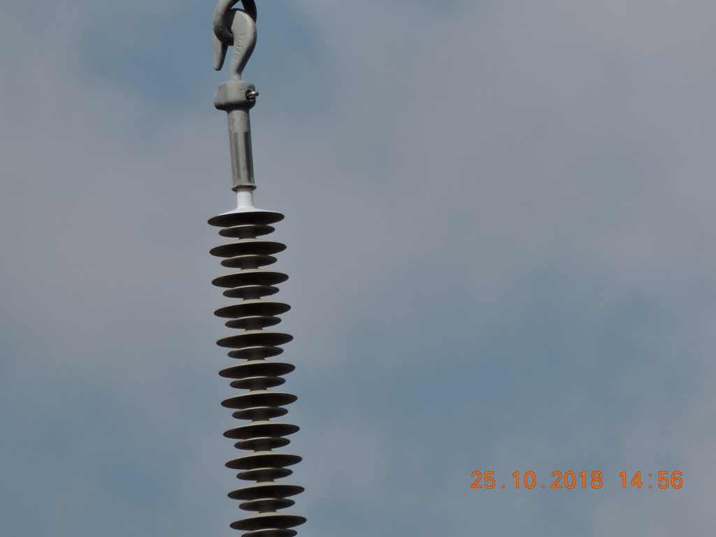 ENQUADRAR A FOTO À ESSE ESPAÇO, OBEDECENDO AS DIMENSÕES. Para inserir e configurar a foto, siga as orientações que se encontram no campo passo-a-passo, caso esteja oculto, clique no [2] ao lado da coluna A do cabeçalho para reexibir. |  |  |  |  | ENQUADRAR A FOTO À ESSE ESPAÇO, OBEDECENDO AS DIMENSÕES. Para inserir e configurar a foto, siga as orientações que se encontram no campo passo-a-passo, caso esteja oculto, clique no [2] ao lado da coluna A do cabeçalho para reexibir.

REGISTRO CENÁRIO ANTES |  |  |  |  | REGISTRO CENÁRIO DEPOIS
CÓDIGO DO DEFEITO | SUBGRUPO | DESCRIÇÃO DO DEFEITO |  | SERVIÇO A REALIZAR | OBSERVAÇÃO | PRIRIDADE | ESTRUTURA/Nº DA ESTRUTURA | DATA DA CORREÇÃO

IS16 | POLIMÉRICO | MUITO CHAMUSCADO - POLIMÉRICO |  | SUBSTITUIR ISOLADOR | 0 | P2 | YS1-10 / 3
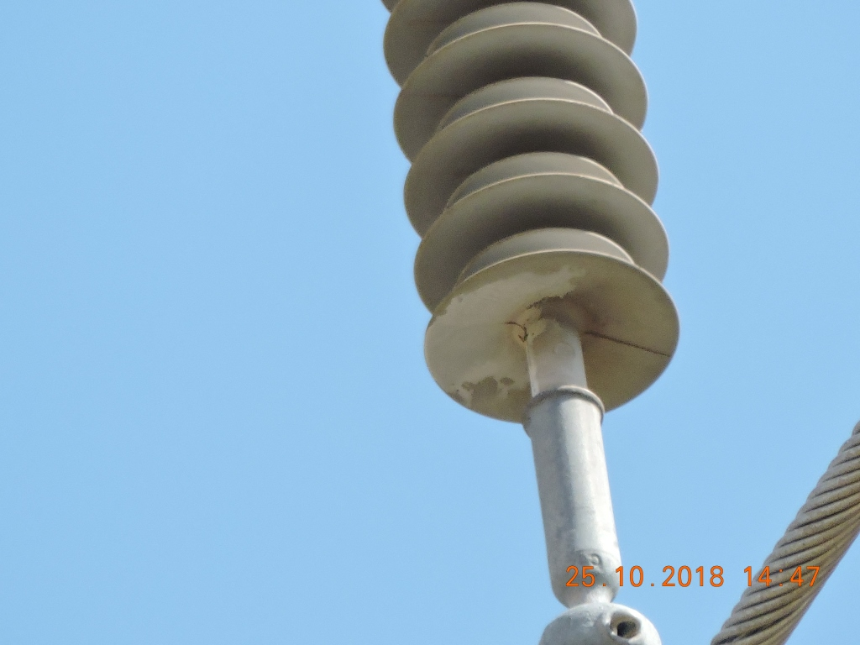 ENQUADRAR A FOTO À ESSE ESPAÇO, OBEDECENDO AS DIMENSÕES. Para inserir e configurar a foto, siga as orientações que se encontram no campo passo-a-passo, caso esteja oculto, clique no [2] ao lado da coluna A do cabeçalho para reexibir. |  |  |  |  | ENQUADRAR A FOTO À ESSE ESPAÇO, OBEDECENDO AS DIMENSÕES. Para inserir e configurar a foto, siga as orientações que se encontram no campo passo-a-passo, caso esteja oculto, clique no [2] ao lado da coluna A do cabeçalho para reexibir.

REGISTRO CENÁRIO ANTES |  |  |  |  | REGISTRO CENÁRIO DEPOIS
CÓDIGO DO DEFEITO | SUBGRUPO | DESCRIÇÃO DO DEFEITO |  | SERVIÇO A REALIZAR | OBSERVAÇÃO | PRIRIDADE | ESTRUTURA/Nº DA ESTRUTURA | DATA DA CORREÇÃO

AF01 | ÁRVORE | ÁRV. DENTRO DA FAIXA-DIST. CONDUT. > 1,5M |  | PODAR ÁRVORE | 0 | P2 | YS1-10/3
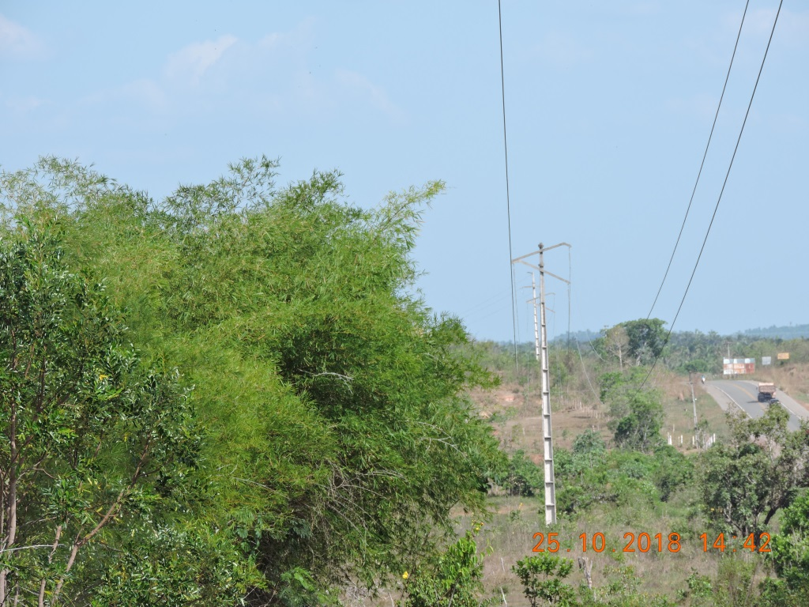 ENQUADRAR A FOTO À ESSE ESPAÇO, OBEDECENDO AS DIMENSÕES. Para inserir e configurar a foto, siga as orientações que se encontram no campo passo-a-passo, caso esteja oculto, clique no [2] ao lado da coluna A do cabeçalho para reexibir. |  |  |  |  | ENQUADRAR A FOTO À ESSE ESPAÇO, OBEDECENDO AS DIMENSÕES. Para inserir e configurar a foto, siga as orientações que se encontram no campo passo-a-passo, caso esteja oculto, clique no [2] ao lado da coluna A do cabeçalho para reexibir.

REGISTRO CENÁRIO ANTES |  |  |  |  | REGISTRO CENÁRIO DEPOIS
CÓDIGO DO DEFEITO | SUBGRUPO | DESCRIÇÃO DO DEFEITO |  | SERVIÇO A REALIZAR | OBSERVAÇÃO | PRIRIDADE | ESTRUTURA/Nº DA ESTRUTURA | DATA DA CORREÇÃO

IS16 | POLIMÉRICO | MUITO CHAMUSCADO - POLIMÉRICO |  | SUBSTITUIR ISOLADOR | 0 | P2 | YS1-19 / 2
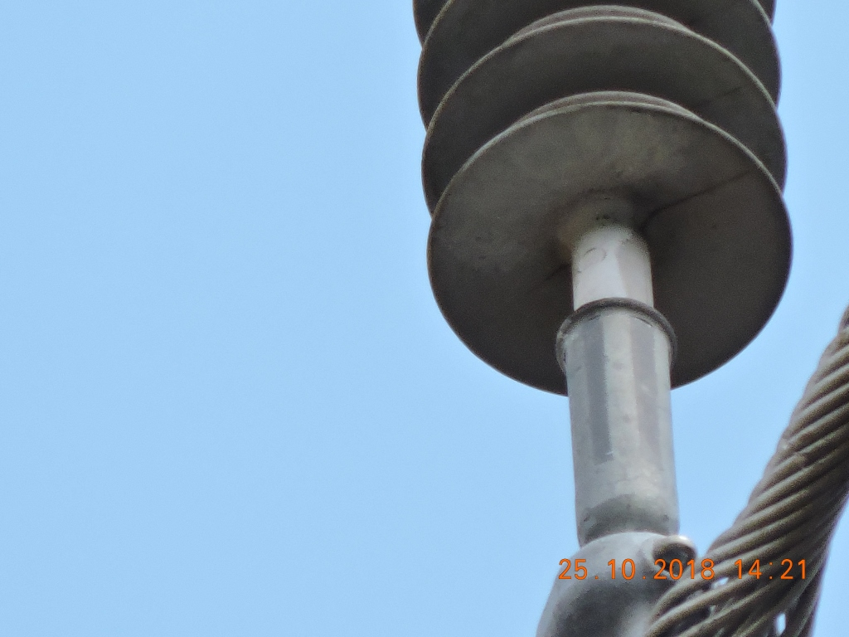 ENQUADRAR A FOTO À ESSE ESPAÇO, OBEDECENDO AS DIMENSÕES. Para inserir e configurar a foto, siga as orientações que se encontram no campo passo-a-passo, caso esteja oculto, clique no [2] ao lado da coluna A do cabeçalho para reexibir. |  |  |  |  | ENQUADRAR A FOTO À ESSE ESPAÇO, OBEDECENDO AS DIMENSÕES. Para inserir e configurar a foto, siga as orientações que se encontram no campo passo-a-passo, caso esteja oculto, clique no [2] ao lado da coluna A do cabeçalho para reexibir.

REGISTRO CENÁRIO ANTES |  |  |  |  | REGISTRO CENÁRIO DEPOIS
CÓDIGO DO DEFEITO | SUBGRUPO | DESCRIÇÃO DO DEFEITO |  | SERVIÇO A REALIZAR | OBSERVAÇÃO | PRIRIDADE | ESTRUTURA/Nº DA ESTRUTURA | DATA DA CORREÇÃO

AF01 | ÁRVORE | ÁRV. DENTRO DA FAIXA-DIST. CONDUT. > 1,5M |  | PODAR ÁRVORE | 0 | P2 | YS1-19 / 2
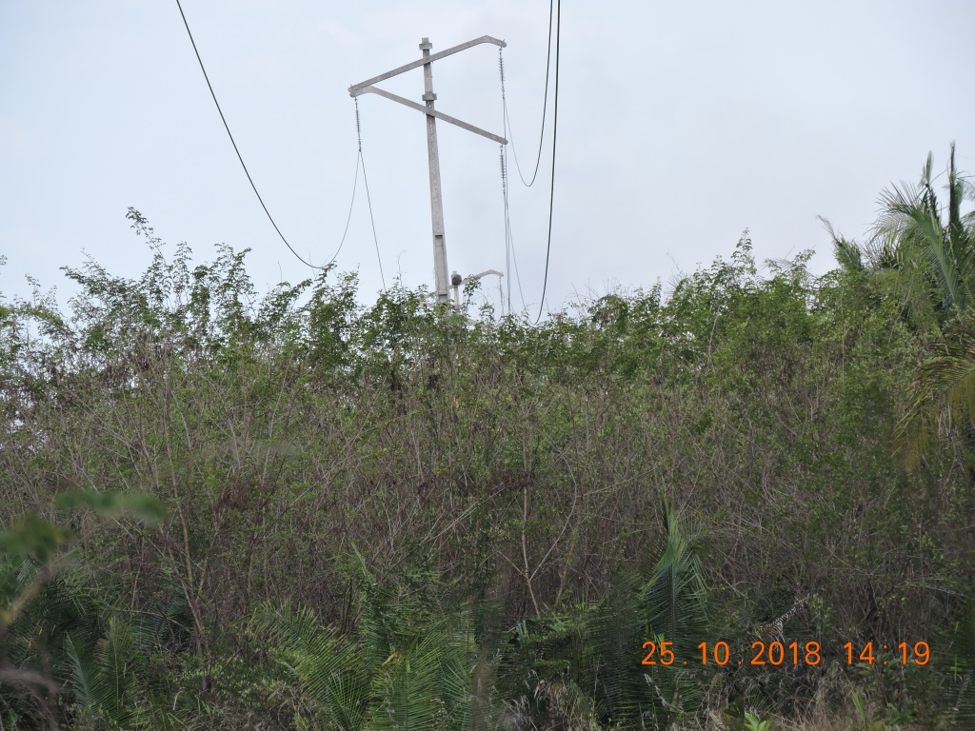 ENQUADRAR A FOTO À ESSE ESPAÇO, OBEDECENDO AS DIMENSÕES. Para inserir e configurar a foto, siga as orientações que se encontram no campo passo-a-passo, caso esteja oculto, clique no [2] ao lado da coluna A do cabeçalho para reexibir. |  |  |  |  | ENQUADRAR A FOTO À ESSE ESPAÇO, OBEDECENDO AS DIMENSÕES. Para inserir e configurar a foto, siga as orientações que se encontram no campo passo-a-passo, caso esteja oculto, clique no [2] ao lado da coluna A do cabeçalho para reexibir.

REGISTRO CENÁRIO ANTES |  |  |  |  | REGISTRO CENÁRIO DEPOIS
CÓDIGO DO DEFEITO | SUBGRUPO | DESCRIÇÃO DO DEFEITO |  | SERVIÇO A REALIZAR | OBSERVAÇÃO | PRIRIDADE | ESTRUTURA/Nº DA ESTRUTURA | DATA DA CORREÇÃO

AF01 | ÁRVORE | ÁRV. DENTRO DA FAIXA-DIST. CONDUT. > 1,5M |  | PODAR ÁRVORE | 0 | P2 | YS1-45 / 1
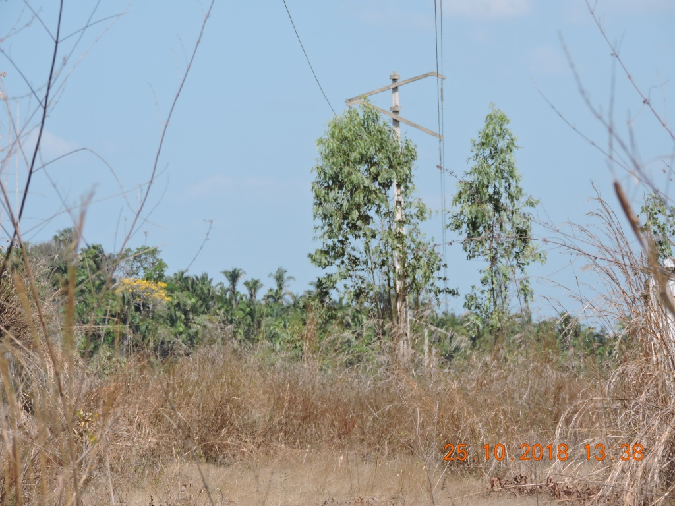 ENQUADRAR A FOTO À ESSE ESPAÇO, OBEDECENDO AS DIMENSÕES. Para inserir e configurar a foto, siga as orientações que se encontram no campo passo-a-passo, caso esteja oculto, clique no [2] ao lado da coluna A do cabeçalho para reexibir. |  |  |  |  | ENQUADRAR A FOTO À ESSE ESPAÇO, OBEDECENDO AS DIMENSÕES. Para inserir e configurar a foto, siga as orientações que se encontram no campo passo-a-passo, caso esteja oculto, clique no [2] ao lado da coluna A do cabeçalho para reexibir.

REGISTRO CENÁRIO ANTES |  |  |  |  | REGISTRO CENÁRIO DEPOIS
CÓDIGO DO DEFEITO | SUBGRUPO | DESCRIÇÃO DO DEFEITO |  | SERVIÇO A REALIZAR | OBSERVAÇÃO | PRIRIDADE | ESTRUTURA/Nº DA ESTRUTURA | DATA DA CORREÇÃO

IS16 | POLIMÉRICO | MUITO CHAMUSCADO - POLIMÉRICO |  | SUBSTITUIR ISOLADOR | 0 | P2 | TRUP1-53 / 6
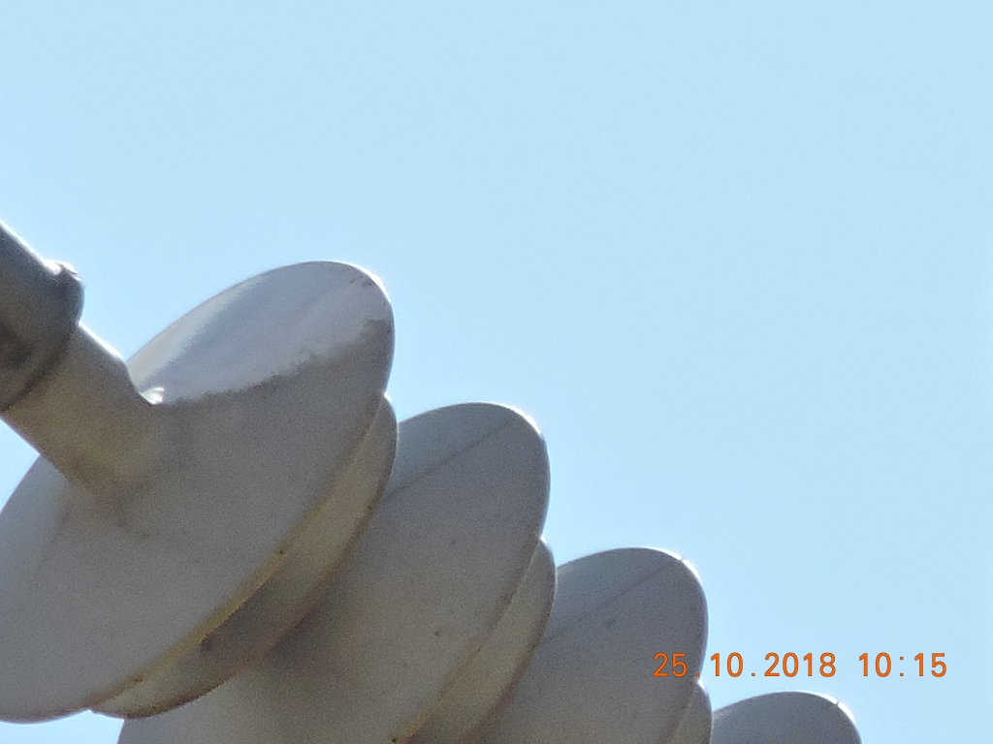 ENQUADRAR A FOTO À ESSE ESPAÇO, OBEDECENDO AS DIMENSÕES. Para inserir e configurar a foto, siga as orientações que se encontram no campo passo-a-passo, caso esteja oculto, clique no [2] ao lado da coluna A do cabeçalho para reexibir. |  |  |  |  | ENQUADRAR A FOTO À ESSE ESPAÇO, OBEDECENDO AS DIMENSÕES. Para inserir e configurar a foto, siga as orientações que se encontram no campo passo-a-passo, caso esteja oculto, clique no [2] ao lado da coluna A do cabeçalho para reexibir.

REGISTRO CENÁRIO ANTES |  |  |  |  | REGISTRO CENÁRIO DEPOIS
CÓDIGO DO DEFEITO | SUBGRUPO | DESCRIÇÃO DO DEFEITO |  | SERVIÇO A REALIZAR | OBSERVAÇÃO | PRIRIDADE | ESTRUTURA/Nº DA ESTRUTURA | DATA DA CORREÇÃO

ENQUADRAR A FOTO À ESSE ESPAÇO, OBEDECENDO AS DIMENSÕES. Para inserir e configurar a foto, siga as orientações que se encontram no campo passo-a-passo, caso esteja oculto, clique no [2] ao lado da coluna A do cabeçalho para reexibir. |  |  |  |  | ENQUADRAR A FOTO À ESSE ESPAÇO, OBEDECENDO AS DIMENSÕES. Para inserir e configurar a foto, siga as orientações que se encontram no campo passo-a-passo, caso esteja oculto, clique no [2] ao lado da coluna A do cabeçalho para reexibir.

REGISTRO CENÁRIO ANTES |  |  |  |  | REGISTRO CENÁRIO DEPOIS
CÓDIGO DO DEFEITO | SUBGRUPO | DESCRIÇÃO DO DEFEITO |  | SERVIÇO A REALIZAR | OBSERVAÇÃO | PRIRIDADE | ESTRUTURA/Nº DA ESTRUTURA | DATA DA CORREÇÃO

ENQUADRAR A FOTO À ESSE ESPAÇO, OBEDECENDO AS DIMENSÕES. Para inserir e configurar a foto, siga as orientações que se encontram no campo passo-a-passo, caso esteja oculto, clique no [2] ao lado da coluna A do cabeçalho para reexibir. |  |  |  |  | ENQUADRAR A FOTO À ESSE ESPAÇO, OBEDECENDO AS DIMENSÕES. Para inserir e configurar a foto, siga as orientações que se encontram no campo passo-a-passo, caso esteja oculto, clique no [2] ao lado da coluna A do cabeçalho para reexibir.

REGISTRO CENÁRIO ANTES |  |  |  |  | REGISTRO CENÁRIO DEPOIS
CÓDIGO DO DEFEITO | SUBGRUPO | DESCRIÇÃO DO DEFEITO |  | SERVIÇO A REALIZAR | OBSERVAÇÃO | PRIRIDADE | ESTRUTURA/Nº DA ESTRUTURA | DATA DA CORREÇÃO

ENQUADRAR A FOTO À ESSE ESPAÇO, OBEDECENDO AS DIMENSÕES. Para inserir e configurar a foto, siga as orientações que se encontram no campo passo-a-passo, caso esteja oculto, clique no [2] ao lado da coluna A do cabeçalho para reexibir. |  |  |  |  | ENQUADRAR A FOTO À ESSE ESPAÇO, OBEDECENDO AS DIMENSÕES. Para inserir e configurar a foto, siga as orientações que se encontram no campo passo-a-passo, caso esteja oculto, clique no [2] ao lado da coluna A do cabeçalho para reexibir.

REGISTRO CENÁRIO ANTES |  |  |  |  | REGISTRO CENÁRIO DEPOIS
CÓDIGO DO DEFEITO | SUBGRUPO | DESCRIÇÃO DO DEFEITO |  | SERVIÇO A REALIZAR | OBSERVAÇÃO | PRIRIDADE | ESTRUTURA/Nº DA ESTRUTURA | DATA DA CORREÇÃO

ENQUADRAR A FOTO À ESSE ESPAÇO, OBEDECENDO AS DIMENSÕES. Para inserir e configurar a foto, siga as orientações que se encontram no campo passo-a-passo, caso esteja oculto, clique no [2] ao lado da coluna A do cabeçalho para reexibir. |  |  |  |  | ENQUADRAR A FOTO À ESSE ESPAÇO, OBEDECENDO AS DIMENSÕES. Para inserir e configurar a foto, siga as orientações que se encontram no campo passo-a-passo, caso esteja oculto, clique no [2] ao lado da coluna A do cabeçalho para reexibir.

REGISTRO CENÁRIO ANTES |  |  |  |  | REGISTRO CENÁRIO DEPOIS
CÓDIGO DO DEFEITO | SUBGRUPO | DESCRIÇÃO DO DEFEITO |  | SERVIÇO A REALIZAR | OBSERVAÇÃO | PRIRIDADE | ESTRUTURA/Nº DA ESTRUTURA | DATA DA CORREÇÃO

ENQUADRAR A FOTO À ESSE ESPAÇO, OBEDECENDO AS DIMENSÕES. Para inserir e configurar a foto, siga as orientações que se encontram no campo passo-a-passo, caso esteja oculto, clique no [2] ao lado da coluna A do cabeçalho para reexibir. |  |  |  |  | ENQUADRAR A FOTO À ESSE ESPAÇO, OBEDECENDO AS DIMENSÕES. Para inserir e configurar a foto, siga as orientações que se encontram no campo passo-a-passo, caso esteja oculto, clique no [2] ao lado da coluna A do cabeçalho para reexibir.

REGISTRO CENÁRIO ANTES |  |  |  |  | REGISTRO CENÁRIO DEPOIS
CÓDIGO DO DEFEITO | SUBGRUPO | DESCRIÇÃO DO DEFEITO |  | SERVIÇO A REALIZAR | OBSERVAÇÃO | PRIRIDADE | ESTRUTURA/Nº DA ESTRUTURA | DATA DA CORREÇÃO

ENQUADRAR A FOTO À ESSE ESPAÇO, OBEDECENDO AS DIMENSÕES. Para inserir e configurar a foto, siga as orientações que se encontram no campo passo-a-passo, caso esteja oculto, clique no [2] ao lado da coluna A do cabeçalho para reexibir. |  |  |  |  | ENQUADRAR A FOTO À ESSE ESPAÇO, OBEDECENDO AS DIMENSÕES. Para inserir e configurar a foto, siga as orientações que se encontram no campo passo-a-passo, caso esteja oculto, clique no [2] ao lado da coluna A do cabeçalho para reexibir.

REGISTRO CENÁRIO ANTES |  |  |  |  | REGISTRO CENÁRIO DEPOIS
CÓDIGO DO DEFEITO | SUBGRUPO | DESCRIÇÃO DO DEFEITO |  | SERVIÇO A REALIZAR | OBSERVAÇÃO | PRIRIDADE | ESTRUTURA/Nº DA ESTRUTURA | DATA DA CORREÇÃO

ENQUADRAR A FOTO À ESSE ESPAÇO, OBEDECENDO AS DIMENSÕES. Para inserir e configurar a foto, siga as orientações que se encontram no campo passo-a-passo, caso esteja oculto, clique no [2] ao lado da coluna A do cabeçalho para reexibir. |  |  |  |  | ENQUADRAR A FOTO À ESSE ESPAÇO, OBEDECENDO AS DIMENSÕES. Para inserir e configurar a foto, siga as orientações que se encontram no campo passo-a-passo, caso esteja oculto, clique no [2] ao lado da coluna A do cabeçalho para reexibir.

REGISTRO CENÁRIO ANTES |  |  |  |  | REGISTRO CENÁRIO DEPOIS
CÓDIGO DO DEFEITO | SUBGRUPO | DESCRIÇÃO DO DEFEITO |  | SERVIÇO A REALIZAR | OBSERVAÇÃO | PRIRIDADE | ESTRUTURA/Nº DA ESTRUTURA | DATA DA CORREÇÃO

ENQUADRAR A FOTO À ESSE ESPAÇO, OBEDECENDO AS DIMENSÕES. Para inserir e configurar a foto, siga as orientações que se encontram no campo passo-a-passo, caso esteja oculto, clique no [2] ao lado da coluna A do cabeçalho para reexibir. |  |  |  |  | ENQUADRAR A FOTO À ESSE ESPAÇO, OBEDECENDO AS DIMENSÕES. Para inserir e configurar a foto, siga as orientações que se encontram no campo passo-a-passo, caso esteja oculto, clique no [2] ao lado da coluna A do cabeçalho para reexibir.

REGISTRO CENÁRIO ANTES |  |  |  |  | REGISTRO CENÁRIO DEPOIS
CÓDIGO DO DEFEITO | SUBGRUPO | DESCRIÇÃO DO DEFEITO |  | SERVIÇO A REALIZAR | OBSERVAÇÃO | PRIRIDADE | ESTRUTURA/Nº DA ESTRUTURA | DATA DA CORREÇÃO

ENQUADRAR A FOTO À ESSE ESPAÇO, OBEDECENDO AS DIMENSÕES. Para inserir e configurar a foto, siga as orientações que se encontram no campo passo-a-passo, caso esteja oculto, clique no [2] ao lado da coluna A do cabeçalho para reexibir. |  |  |  |  | ENQUADRAR A FOTO À ESSE ESPAÇO, OBEDECENDO AS DIMENSÕES. Para inserir e configurar a foto, siga as orientações que se encontram no campo passo-a-passo, caso esteja oculto, clique no [2] ao lado da coluna A do cabeçalho para reexibir.

REGISTRO CENÁRIO ANTES |  |  |  |  | REGISTRO CENÁRIO DEPOIS
CÓDIGO DO DEFEITO | SUBGRUPO | DESCRIÇÃO DO DEFEITO |  | SERVIÇO A REALIZAR | OBSERVAÇÃO | PRIRIDADE | ESTRUTURA/Nº DA ESTRUTURA | DATA DA CORREÇÃO

ENQUADRAR A FOTO À ESSE ESPAÇO, OBEDECENDO AS DIMENSÕES. Para inserir e configurar a foto, siga as orientações que se encontram no campo passo-a-passo, caso esteja oculto, clique no [2] ao lado da coluna A do cabeçalho para reexibir. |  |  |  |  | ENQUADRAR A FOTO À ESSE ESPAÇO, OBEDECENDO AS DIMENSÕES. Para inserir e configurar a foto, siga as orientações que se encontram no campo passo-a-passo, caso esteja oculto, clique no [2] ao lado da coluna A do cabeçalho para reexibir.

REGISTRO CENÁRIO ANTES |  |  |  |  | REGISTRO CENÁRIO DEPOIS
CÓDIGO DO DEFEITO | SUBGRUPO | DESCRIÇÃO DO DEFEITO |  | SERVIÇO A REALIZAR | OBSERVAÇÃO | PRIRIDADE | ESTRUTURA/Nº DA ESTRUTURA | DATA DA CORREÇÃO

ENQUADRAR A FOTO À ESSE ESPAÇO, OBEDECENDO AS DIMENSÕES. Para inserir e configurar a foto, siga as orientações que se encontram no campo passo-a-passo, caso esteja oculto, clique no [2] ao lado da coluna A do cabeçalho para reexibir. |  |  |  |  | ENQUADRAR A FOTO À ESSE ESPAÇO, OBEDECENDO AS DIMENSÕES. Para inserir e configurar a foto, siga as orientações que se encontram no campo passo-a-passo, caso esteja oculto, clique no [2] ao lado da coluna A do cabeçalho para reexibir.

REGISTRO CENÁRIO ANTES |  |  |  |  | REGISTRO CENÁRIO DEPOIS
CÓDIGO DO DEFEITO | SUBGRUPO | DESCRIÇÃO DO DEFEITO |  | SERVIÇO A REALIZAR | OBSERVAÇÃO | PRIRIDADE | ESTRUTURA/Nº DA ESTRUTURA | DATA DA CORREÇÃO

ENQUADRAR A FOTO À ESSE ESPAÇO, OBEDECENDO AS DIMENSÕES. Para inserir e configurar a foto, siga as orientações que se encontram no campo passo-a-passo, caso esteja oculto, clique no [2] ao lado da coluna A do cabeçalho para reexibir. |  |  |  |  | ENQUADRAR A FOTO À ESSE ESPAÇO, OBEDECENDO AS DIMENSÕES. Para inserir e configurar a foto, siga as orientações que se encontram no campo passo-a-passo, caso esteja oculto, clique no [2] ao lado da coluna A do cabeçalho para reexibir.

REGISTRO CENÁRIO ANTES |  |  |  |  | REGISTRO CENÁRIO DEPOIS
CÓDIGO DO DEFEITO | SUBGRUPO | DESCRIÇÃO DO DEFEITO |  | SERVIÇO A REALIZAR | OBSERVAÇÃO | PRIRIDADE | ESTRUTURA/Nº DA ESTRUTURA | DATA DA CORREÇÃO

ENQUADRAR A FOTO À ESSE ESPAÇO, OBEDECENDO AS DIMENSÕES. Para inserir e configurar a foto, siga as orientações que se encontram no campo passo-a-passo, caso esteja oculto, clique no [2] ao lado da coluna A do cabeçalho para reexibir. |  |  |  |  | ENQUADRAR A FOTO À ESSE ESPAÇO, OBEDECENDO AS DIMENSÕES. Para inserir e configurar a foto, siga as orientações que se encontram no campo passo-a-passo, caso esteja oculto, clique no [2] ao lado da coluna A do cabeçalho para reexibir.

REGISTRO CENÁRIO ANTES |  |  |  |  | REGISTRO CENÁRIO DEPOIS
CÓDIGO DO DEFEITO | SUBGRUPO | DESCRIÇÃO DO DEFEITO |  | SERVIÇO A REALIZAR | OBSERVAÇÃO | PRIRIDADE | ESTRUTURA/Nº DA ESTRUTURA | DATA DA CORREÇÃO

ENQUADRAR A FOTO À ESSE ESPAÇO, OBEDECENDO AS DIMENSÕES. Para inserir e configurar a foto, siga as orientações que se encontram no campo passo-a-passo, caso esteja oculto, clique no [2] ao lado da coluna A do cabeçalho para reexibir. |  |  |  |  | ENQUADRAR A FOTO À ESSE ESPAÇO, OBEDECENDO AS DIMENSÕES. Para inserir e configurar a foto, siga as orientações que se encontram no campo passo-a-passo, caso esteja oculto, clique no [2] ao lado da coluna A do cabeçalho para reexibir.

REGISTRO CENÁRIO ANTES |  |  |  |  | REGISTRO CENÁRIO DEPOIS
CÓDIGO DO DEFEITO | SUBGRUPO | DESCRIÇÃO DO DEFEITO |  | SERVIÇO A REALIZAR | OBSERVAÇÃO | PRIRIDADE | ESTRUTURA/Nº DA ESTRUTURA | DATA DA CORREÇÃO

 |  |  |  |  |  |  | 0
ENQUADRAR A FOTO À ESSE ESPAÇO, OBEDECENDO AS DIMENSÕES. Para inserir e configurar a foto, siga as orientações que se encontram no campo passo-a-passo, caso esteja oculto, clique no [2] ao lado da coluna A do cabeçalho para reexibir. |  |  |  |  | ENQUADRAR A FOTO À ESSE ESPAÇO, OBEDECENDO AS DIMENSÕES. Para inserir e configurar a foto, siga as orientações que se encontram no campo passo-a-passo, caso esteja oculto, clique no [2] ao lado da coluna A do cabeçalho para reexibir.

REGISTRO CENÁRIO ANTES |  |  |  |  | REGISTRO CENÁRIO DEPOIS
CÓDIGO DO DEFEITO | SUBGRUPO | DESCRIÇÃO DO DEFEITO |  | SERVIÇO A REALIZAR | OBSERVAÇÃO | PRIRIDADE | ESTRUTURA/Nº DA ESTRUTURA | DATA DA CORREÇÃO

ENQUADRAR A FOTO À ESSE ESPAÇO, OBEDECENDO AS DIMENSÕES. Para inserir e configurar a foto, siga as orientações que se encontram no campo passo-a-passo, caso esteja oculto, clique no [2] ao lado da coluna A do cabeçalho para reexibir. |  |  |  |  | ENQUADRAR A FOTO À ESSE ESPAÇO, OBEDECENDO AS DIMENSÕES. Para inserir e configurar a foto, siga as orientações que se encontram no campo passo-a-passo, caso esteja oculto, clique no [2] ao lado da coluna A do cabeçalho para reexibir.

REGISTRO CENÁRIO ANTES |  |  |  |  | REGISTRO CENÁRIO DEPOIS
CÓDIGO DO DEFEITO | SUBGRUPO | DESCRIÇÃO DO DEFEITO |  | SERVIÇO A REALIZAR | OBSERVAÇÃO | PRIRIDADE | ESTRUTURA/Nº DA ESTRUTURA | DATA DA CORREÇÃO

ENQUADRAR A FOTO À ESSE ESPAÇO, OBEDECENDO AS DIMENSÕES. Para inserir e configurar a foto, siga as orientações que se encontram no campo passo-a-passo, caso esteja oculto, clique no [2] ao lado da coluna A do cabeçalho para reexibir. |  |  |  |  | ENQUADRAR A FOTO À ESSE ESPAÇO, OBEDECENDO AS DIMENSÕES. Para inserir e configurar a foto, siga as orientações que se encontram no campo passo-a-passo, caso esteja oculto, clique no [2] ao lado da coluna A do cabeçalho para reexibir.

REGISTRO CENÁRIO ANTES |  |  |  |  | REGISTRO CENÁRIO DEPOIS
CÓDIGO DO DEFEITO | SUBGRUPO | DESCRIÇÃO DO DEFEITO |  | SERVIÇO A REALIZAR | OBSERVAÇÃO | PRIRIDADE | ESTRUTURA/Nº DA ESTRUTURA | DATA DA CORREÇÃO

 |  |  |  |  | 0
ENQUADRAR A FOTO À ESSE ESPAÇO, OBEDECENDO AS DIMENSÕES. Para inserir e configurar a foto, siga as orientações que se encontram no campo passo-a-passo, caso esteja oculto, clique no [2] ao lado da coluna A do cabeçalho para reexibir. |  |  |  |  | ENQUADRAR A FOTO À ESSE ESPAÇO, OBEDECENDO AS DIMENSÕES. Para inserir e configurar a foto, siga as orientações que se encontram no campo passo-a-passo, caso esteja oculto, clique no [2] ao lado da coluna A do cabeçalho para reexibir.

REGISTRO CENÁRIO ANTES |  |  |  |  | REGISTRO CENÁRIO DEPOIS
CÓDIGO DO DEFEITO | SUBGRUPO | DESCRIÇÃO DO DEFEITO |  | SERVIÇO A REALIZAR | OBSERVAÇÃO | PRIRIDADE | ESTRUTURA/Nº DA ESTRUTURA | DATA DA CORREÇÃO

ENQUADRAR A FOTO À ESSE ESPAÇO, OBEDECENDO AS DIMENSÕES. Para inserir e configurar a foto, siga as orientações que se encontram no campo passo-a-passo, caso esteja oculto, clique no [2] ao lado da coluna A do cabeçalho para reexibir. |  |  |  |  | ENQUADRAR A FOTO À ESSE ESPAÇO, OBEDECENDO AS DIMENSÕES. Para inserir e configurar a foto, siga as orientações que se encontram no campo passo-a-passo, caso esteja oculto, clique no [2] ao lado da coluna A do cabeçalho para reexibir.

REGISTRO CENÁRIO ANTES |  |  |  |  | REGISTRO CENÁRIO DEPOIS
CÓDIGO DO DEFEITO | SUBGRUPO | DESCRIÇÃO DO DEFEITO |  | SERVIÇO A REALIZAR | OBSERVAÇÃO | PRIRIDADE | ESTRUTURA/Nº DA ESTRUTURA | DATA DA CORREÇÃO

ENQUADRAR A FOTO À ESSE ESPAÇO, OBEDECENDO AS DIMENSÕES. Para inserir e configurar a foto, siga as orientações que se encontram no campo passo-a-passo, caso esteja oculto, clique no [2] ao lado da coluna A do cabeçalho para reexibir. |  |  |  |  | ENQUADRAR A FOTO À ESSE ESPAÇO, OBEDECENDO AS DIMENSÕES. Para inserir e configurar a foto, siga as orientações que se encontram no campo passo-a-passo, caso esteja oculto, clique no [2] ao lado da coluna A do cabeçalho para reexibir.

REGISTRO CENÁRIO ANTES |  |  |  |  | REGISTRO CENÁRIO DEPOIS
CÓDIGO DO DEFEITO | SUBGRUPO | DESCRIÇÃO DO DEFEITO |  | SERVIÇO A REALIZAR | OBSERVAÇÃO | PRIRIDADE | ESTRUTURA/Nº DA ESTRUTURA | DATA DA CORREÇÃO

 |  |  |  |  |  |  | 0
ENQUADRAR A FOTO À ESSE ESPAÇO, OBEDECENDO AS DIMENSÕES. Para inserir e configurar a foto, siga as orientações que se encontram no campo passo-a-passo, caso esteja oculto, clique no [2] ao lado da coluna A do cabeçalho para reexibir. |  |  |  |  | ENQUADRAR A FOTO À ESSE ESPAÇO, OBEDECENDO AS DIMENSÕES. Para inserir e configurar a foto, siga as orientações que se encontram no campo passo-a-passo, caso esteja oculto, clique no [2] ao lado da coluna A do cabeçalho para reexibir.

REGISTRO CENÁRIO ANTES |  |  |  |  | REGISTRO CENÁRIO DEPOIS
CÓDIGO DO DEFEITO | SUBGRUPO | DESCRIÇÃO DO DEFEITO |  | SERVIÇO A REALIZAR | OBSERVAÇÃO | PRIRIDADE | ESTRUTURA/Nº DA ESTRUTURA | DATA DA CORREÇÃO

ENQUADRAR A FOTO À ESSE ESPAÇO, OBEDECENDO AS DIMENSÕES. Para inserir e configurar a foto, siga as orientações que se encontram no campo passo-a-passo, caso esteja oculto, clique no [2] ao lado da coluna A do cabeçalho para reexibir. |  |  |  |  | ENQUADRAR A FOTO À ESSE ESPAÇO, OBEDECENDO AS DIMENSÕES. Para inserir e configurar a foto, siga as orientações que se encontram no campo passo-a-passo, caso esteja oculto, clique no [2] ao lado da coluna A do cabeçalho para reexibir.

REGISTRO CENÁRIO ANTES |  |  |  |  | REGISTRO CENÁRIO DEPOIS
CÓDIGO DO DEFEITO | SUBGRUPO | DESCRIÇÃO DO DEFEITO |  | SERVIÇO A REALIZAR | OBSERVAÇÃO | PRIRIDADE | ESTRUTURA/Nº DA ESTRUTURA | DATA DA CORREÇÃO

ENQUADRAR A FOTO À ESSE ESPAÇO, OBEDECENDO AS DIMENSÕES. Para inserir e configurar a foto, siga as orientações que se encontram no campo passo-a-passo, caso esteja oculto, clique no [2] ao lado da coluna A do cabeçalho para reexibir. |  |  |  |  | ENQUADRAR A FOTO À ESSE ESPAÇO, OBEDECENDO AS DIMENSÕES. Para inserir e configurar a foto, siga as orientações que se encontram no campo passo-a-passo, caso esteja oculto, clique no [2] ao lado da coluna A do cabeçalho para reexibir.

REGISTRO CENÁRIO ANTES |  |  |  |  | REGISTRO CENÁRIO DEPOIS
CÓDIGO DO DEFEITO | SUBGRUPO | DESCRIÇÃO DO DEFEITO |  | SERVIÇO A REALIZAR | OBSERVAÇÃO | PRIRIDADE | ESTRUTURA/Nº DA ESTRUTURA | DATA DA CORREÇÃO

ENQUADRAR A FOTO À ESSE ESPAÇO, OBEDECENDO AS DIMENSÕES. Para inserir e configurar a foto, siga as orientações que se encontram no campo passo-a-passo, caso esteja oculto, clique no [2] ao lado da coluna A do cabeçalho para reexibir. |  |  |  |  | ENQUADRAR A FOTO À ESSE ESPAÇO, OBEDECENDO AS DIMENSÕES. Para inserir e configurar a foto, siga as orientações que se encontram no campo passo-a-passo, caso esteja oculto, clique no [2] ao lado da coluna A do cabeçalho para reexibir.

REGISTRO CENÁRIO ANTES |  |  |  |  | REGISTRO CENÁRIO DEPOIS
CÓDIGO DO DEFEITO | SUBGRUPO | DESCRIÇÃO DO DEFEITO |  | SERVIÇO A REALIZAR | OBSERVAÇÃO | PRIRIDADE | ESTRUTURA/Nº DA ESTRUTURA | DATA DA CORREÇÃO

ENQUADRAR A FOTO À ESSE ESPAÇO, OBEDECENDO AS DIMENSÕES. Para inserir e configurar a foto, siga as orientações que se encontram no campo passo-a-passo, caso esteja oculto, clique no [2] ao lado da coluna A do cabeçalho para reexibir. |  |  |  |  | ENQUADRAR A FOTO À ESSE ESPAÇO, OBEDECENDO AS DIMENSÕES. Para inserir e configurar a foto, siga as orientações que se encontram no campo passo-a-passo, caso esteja oculto, clique no [2] ao lado da coluna A do cabeçalho para reexibir.

REGISTRO CENÁRIO ANTES |  |  |  |  | REGISTRO CENÁRIO DEPOIS
CÓDIGO DO DEFEITO | SUBGRUPO | DESCRIÇÃO DO DEFEITO |  | SERVIÇO A REALIZAR | OBSERVAÇÃO | PRIRIDADE | ESTRUTURA/Nº DA ESTRUTURA | DATA DA CORREÇÃO

ENQUADRAR A FOTO À ESSE ESPAÇO, OBEDECENDO AS DIMENSÕES. Para inserir e configurar a foto, siga as orientações que se encontram no campo passo-a-passo, caso esteja oculto, clique no [2] ao lado da coluna A do cabeçalho para reexibir. |  |  |  |  | ENQUADRAR A FOTO À ESSE ESPAÇO, OBEDECENDO AS DIMENSÕES. Para inserir e configurar a foto, siga as orientações que se encontram no campo passo-a-passo, caso esteja oculto, clique no [2] ao lado da coluna A do cabeçalho para reexibir.

REGISTRO CENÁRIO ANTES |  |  |  |  | REGISTRO CENÁRIO DEPOIS
CÓDIGO DO DEFEITO | SUBGRUPO | DESCRIÇÃO DO DEFEITO |  | SERVIÇO A REALIZAR | OBSERVAÇÃO | PRIRIDADE | ESTRUTURA/Nº DA ESTRUTURA | DATA DA CORREÇÃO

ENQUADRAR A FOTO À ESSE ESPAÇO, OBEDECENDO AS DIMENSÕES. Para inserir e configurar a foto, siga as orientações que se encontram no campo passo-a-passo, caso esteja oculto, clique no [2] ao lado da coluna A do cabeçalho para reexibir. |  |  |  |  | ENQUADRAR A FOTO À ESSE ESPAÇO, OBEDECENDO AS DIMENSÕES. Para inserir e configurar a foto, siga as orientações que se encontram no campo passo-a-passo, caso esteja oculto, clique no [2] ao lado da coluna A do cabeçalho para reexibir.

REGISTRO CENÁRIO ANTES |  |  |  |  | REGISTRO CENÁRIO DEPOIS
CÓDIGO DO DEFEITO | SUBGRUPO | DESCRIÇÃO DO DEFEITO |  | SERVIÇO A REALIZAR | OBSERVAÇÃO | PRIRIDADE | ESTRUTURA/Nº DA ESTRUTURA | DATA DA CORREÇÃO

ENQUADRAR A FOTO À ESSE ESPAÇO, OBEDECENDO AS DIMENSÕES. Para inserir e configurar a foto, siga as orientações que se encontram no campo passo-a-passo, caso esteja oculto, clique no [2] ao lado da coluna A do cabeçalho para reexibir. |  |  |  |  | ENQUADRAR A FOTO À ESSE ESPAÇO, OBEDECENDO AS DIMENSÕES. Para inserir e configurar a foto, siga as orientações que se encontram no campo passo-a-passo, caso esteja oculto, clique no [2] ao lado da coluna A do cabeçalho para reexibir.

REGISTRO CENÁRIO ANTES |  |  |  |  | REGISTRO CENÁRIO DEPOIS
CÓDIGO DO DEFEITO | SUBGRUPO | DESCRIÇÃO DO DEFEITO |  | SERVIÇO A REALIZAR | OBSERVAÇÃO | PRIRIDADE | ESTRUTURA/Nº DA ESTRUTURA | DATA DA CORREÇÃO

ENQUADRAR A FOTO À ESSE ESPAÇO, OBEDECENDO AS DIMENSÕES. Para inserir e configurar a foto, siga as orientações que se encontram no campo passo-a-passo, caso esteja oculto, clique no [2] ao lado da coluna A do cabeçalho para reexibir. |  |  |  |  | ENQUADRAR A FOTO À ESSE ESPAÇO, OBEDECENDO AS DIMENSÕES. Para inserir e configurar a foto, siga as orientações que se encontram no campo passo-a-passo, caso esteja oculto, clique no [2] ao lado da coluna A do cabeçalho para reexibir.

REGISTRO CENÁRIO ANTES |  |  |  |  | REGISTRO CENÁRIO DEPOIS
CÓDIGO DO DEFEITO | SUBGRUPO | DESCRIÇÃO DO DEFEITO |  | SERVIÇO A REALIZAR | OBSERVAÇÃO | PRIRIDADE | ESTRUTURA/Nº DA ESTRUTURA | DATA DA CORREÇÃO

 |  |  |  |  |  |  | 0
ENQUADRAR A FOTO À ESSE ESPAÇO, OBEDECENDO AS DIMENSÕES. Para inserir e configurar a foto, siga as orientações que se encontram no campo passo-a-passo, caso esteja oculto, clique no [2] ao lado da coluna A do cabeçalho para reexibir. |  |  |  |  | ENQUADRAR A FOTO À ESSE ESPAÇO, OBEDECENDO AS DIMENSÕES. Para inserir e configurar a foto, siga as orientações que se encontram no campo passo-a-passo, caso esteja oculto, clique no [2] ao lado da coluna A do cabeçalho para reexibir.

REGISTRO CENÁRIO ANTES |  |  |  |  | REGISTRO CENÁRIO DEPOIS
CÓDIGO DO DEFEITO | SUBGRUPO | DESCRIÇÃO DO DEFEITO |  | SERVIÇO A REALIZAR | OBSERVAÇÃO | PRIRIDADE | ESTRUTURA/Nº DA ESTRUTURA | DATA DA CORREÇÃO

ENQUADRAR A FOTO À ESSE ESPAÇO, OBEDECENDO AS DIMENSÕES. Para inserir e configurar a foto, siga as orientações que se encontram no campo passo-a-passo, caso esteja oculto, clique no [2] ao lado da coluna A do cabeçalho para reexibir. |  |  |  |  | ENQUADRAR A FOTO À ESSE ESPAÇO, OBEDECENDO AS DIMENSÕES. Para inserir e configurar a foto, siga as orientações que se encontram no campo passo-a-passo, caso esteja oculto, clique no [2] ao lado da coluna A do cabeçalho para reexibir.

REGISTRO CENÁRIO ANTES |  |  |  |  | REGISTRO CENÁRIO DEPOIS
CÓDIGO DO DEFEITO | SUBGRUPO | DESCRIÇÃO DO DEFEITO |  | SERVIÇO A REALIZAR | OBSERVAÇÃO | PRIRIDADE | ESTRUTURA/Nº DA ESTRUTURA | DATA DA CORREÇÃO

ENQUADRAR A FOTO À ESSE ESPAÇO, OBEDECENDO AS DIMENSÕES. Para inserir e configurar a foto, siga as orientações que se encontram no campo passo-a-passo, caso esteja oculto, clique no [2] ao lado da coluna A do cabeçalho para reexibir. |  |  |  |  | ENQUADRAR A FOTO À ESSE ESPAÇO, OBEDECENDO AS DIMENSÕES. Para inserir e configurar a foto, siga as orientações que se encontram no campo passo-a-passo, caso esteja oculto, clique no [2] ao lado da coluna A do cabeçalho para reexibir.

REGISTRO CENÁRIO ANTES |  |  |  |  | REGISTRO CENÁRIO DEPOIS
CÓDIGO DO DEFEITO | SUBGRUPO | DESCRIÇÃO DO DEFEITO |  | SERVIÇO A REALIZAR | OBSERVAÇÃO | PRIRIDADE | ESTRUTURA/Nº DA ESTRUTURA | DATA DA CORREÇÃO

ENQUADRAR A FOTO À ESSE ESPAÇO, OBEDECENDO AS DIMENSÕES. Para inserir e configurar a foto, siga as orientações que se encontram no campo passo-a-passo, caso esteja oculto, clique no [2] ao lado da coluna A do cabeçalho para reexibir. |  |  |  |  | ENQUADRAR A FOTO À ESSE ESPAÇO, OBEDECENDO AS DIMENSÕES. Para inserir e configurar a foto, siga as orientações que se encontram no campo passo-a-passo, caso esteja oculto, clique no [2] ao lado da coluna A do cabeçalho para reexibir.

REGISTRO CENÁRIO ANTES |  |  |  |  | REGISTRO CENÁRIO DEPOIS
CÓDIGO DO DEFEITO | SUBGRUPO | DESCRIÇÃO DO DEFEITO |  | SERVIÇO A REALIZAR | OBSERVAÇÃO | PRIRIDADE | ESTRUTURA/Nº DA ESTRUTURA | DATA DA CORREÇÃO

ENQUADRAR A FOTO À ESSE ESPAÇO, OBEDECENDO AS DIMENSÕES. Para inserir e configurar a foto, siga as orientações que se encontram no campo passo-a-passo, caso esteja oculto, clique no [2] ao lado da coluna A do cabeçalho para reexibir. |  |  |  |  | ENQUADRAR A FOTO À ESSE ESPAÇO, OBEDECENDO AS DIMENSÕES. Para inserir e configurar a foto, siga as orientações que se encontram no campo passo-a-passo, caso esteja oculto, clique no [2] ao lado da coluna A do cabeçalho para reexibir.

REGISTRO CENÁRIO ANTES |  |  |  |  | REGISTRO CENÁRIO DEPOIS
CÓDIGO DO DEFEITO | SUBGRUPO | DESCRIÇÃO DO DEFEITO |  | SERVIÇO A REALIZAR | OBSERVAÇÃO | PRIRIDADE | ESTRUTURA/Nº DA ESTRUTURA | DATA DA CORREÇÃO

ENQUADRAR A FOTO À ESSE ESPAÇO, OBEDECENDO AS DIMENSÕES. Para inserir e configurar a foto, siga as orientações que se encontram no campo passo-a-passo, caso esteja oculto, clique no [2] ao lado da coluna A do cabeçalho para reexibir. |  |  |  |  | ENQUADRAR A FOTO À ESSE ESPAÇO, OBEDECENDO AS DIMENSÕES. Para inserir e configurar a foto, siga as orientações que se encontram no campo passo-a-passo, caso esteja oculto, clique no [2] ao lado da coluna A do cabeçalho para reexibir.

REGISTRO CENÁRIO ANTES |  |  |  |  | REGISTRO CENÁRIO DEPOIS
CÓDIGO DO DEFEITO | SUBGRUPO | DESCRIÇÃO DO DEFEITO |  | SERVIÇO A REALIZAR | OBSERVAÇÃO | PRIRIDADE | ESTRUTURA/Nº DA ESTRUTURA | DATA DA CORREÇÃO

ENQUADRAR A FOTO À ESSE ESPAÇO, OBEDECENDO AS DIMENSÕES. Para inserir e configurar a foto, siga as orientações que se encontram no campo passo-a-passo, caso esteja oculto, clique no [2] ao lado da coluna A do cabeçalho para reexibir. |  |  |  |  | ENQUADRAR A FOTO À ESSE ESPAÇO, OBEDECENDO AS DIMENSÕES. Para inserir e configurar a foto, siga as orientações que se encontram no campo passo-a-passo, caso esteja oculto, clique no [2] ao lado da coluna A do cabeçalho para reexibir.

REGISTRO CENÁRIO ANTES |  |  |  |  | REGISTRO CENÁRIO DEPOIS
CÓDIGO DO DEFEITO | SUBGRUPO | DESCRIÇÃO DO DEFEITO |  | SERVIÇO A REALIZAR | OBSERVAÇÃO | PRIRIDADE | ESTRUTURA/Nº DA ESTRUTURA | DATA DA CORREÇÃO

ENQUADRAR A FOTO À ESSE ESPAÇO, OBEDECENDO AS DIMENSÕES. Para inserir e configurar a foto, siga as orientações que se encontram no campo passo-a-passo, caso esteja oculto, clique no [2] ao lado da coluna A do cabeçalho para reexibir. |  |  |  |  | ENQUADRAR A FOTO À ESSE ESPAÇO, OBEDECENDO AS DIMENSÕES. Para inserir e configurar a foto, siga as orientações que se encontram no campo passo-a-passo, caso esteja oculto, clique no [2] ao lado da coluna A do cabeçalho para reexibir.

REGISTRO CENÁRIO ANTES |  |  |  |  | REGISTRO CENÁRIO DEPOIS
CÓDIGO DO DEFEITO | SUBGRUPO | DESCRIÇÃO DO DEFEITO |  | SERVIÇO A REALIZAR | OBSERVAÇÃO | PRIRIDADE | ESTRUTURA/Nº DA ESTRUTURA | DATA DA CORREÇÃO

ENQUADRAR A FOTO À ESSE ESPAÇO, OBEDECENDO AS DIMENSÕES. Para inserir e configurar a foto, siga as orientações que se encontram no campo passo-a-passo, caso esteja oculto, clique no [2] ao lado da coluna A do cabeçalho para reexibir. |  |  |  |  | ENQUADRAR A FOTO À ESSE ESPAÇO, OBEDECENDO AS DIMENSÕES. Para inserir e configurar a foto, siga as orientações que se encontram no campo passo-a-passo, caso esteja oculto, clique no [2] ao lado da coluna A do cabeçalho para reexibir.

REGISTRO CENÁRIO ANTES |  |  |  |  | REGISTRO CENÁRIO DEPOIS
CÓDIGO DO DEFEITO | SUBGRUPO | DESCRIÇÃO DO DEFEITO |  | SERVIÇO A REALIZAR | OBSERVAÇÃO | PRIRIDADE | ESTRUTURA/Nº DA ESTRUTURA | DATA DA CORREÇÃO

ENQUADRAR A FOTO À ESSE ESPAÇO, OBEDECENDO AS DIMENSÕES. Para inserir e configurar a foto, siga as orientações que se encontram no campo passo-a-passo, caso esteja oculto, clique no [2] ao lado da coluna A do cabeçalho para reexibir. |  |  |  |  | ENQUADRAR A FOTO À ESSE ESPAÇO, OBEDECENDO AS DIMENSÕES. Para inserir e configurar a foto, siga as orientações que se encontram no campo passo-a-passo, caso esteja oculto, clique no [2] ao lado da coluna A do cabeçalho para reexibir.

REGISTRO CENÁRIO ANTES |  |  |  |  | REGISTRO CENÁRIO DEPOIS
CÓDIGO DO DEFEITO | SUBGRUPO | DESCRIÇÃO DO DEFEITO |  | SERVIÇO A REALIZAR | OBSERVAÇÃO | PRIRIDADE | ESTRUTURA/Nº DA ESTRUTURA | DATA DA CORREÇÃO

ENQUADRAR A FOTO À ESSE ESPAÇO, OBEDECENDO AS DIMENSÕES. Para inserir e configurar a foto, siga as orientações que se encontram no campo passo-a-passo, caso esteja oculto, clique no [2] ao lado da coluna A do cabeçalho para reexibir. |  |  |  |  | ENQUADRAR A FOTO À ESSE ESPAÇO, OBEDECENDO AS DIMENSÕES. Para inserir e configurar a foto, siga as orientações que se encontram no campo passo-a-passo, caso esteja oculto, clique no [2] ao lado da coluna A do cabeçalho para reexibir.

REGISTRO CENÁRIO ANTES |  |  |  |  | REGISTRO CENÁRIO DEPOIS
CÓDIGO DO DEFEITO | SUBGRUPO | DESCRIÇÃO DO DEFEITO |  | SERVIÇO A REALIZAR | OBSERVAÇÃO | PRIRIDADE | ESTRUTURA/Nº DA ESTRUTURA | DATA DA CORREÇÃO

ENQUADRAR A FOTO À ESSE ESPAÇO, OBEDECENDO AS DIMENSÕES. Para inserir e configurar a foto, siga as orientações que se encontram no campo passo-a-passo, caso esteja oculto, clique no [2] ao lado da coluna A do cabeçalho para reexibir. |  |  |  |  | ENQUADRAR A FOTO À ESSE ESPAÇO, OBEDECENDO AS DIMENSÕES. Para inserir e configurar a foto, siga as orientações que se encontram no campo passo-a-passo, caso esteja oculto, clique no [2] ao lado da coluna A do cabeçalho para reexibir.

REGISTRO CENÁRIO ANTES |  |  |  |  | REGISTRO CENÁRIO DEPOIS
CÓDIGO DO DEFEITO | SUBGRUPO | DESCRIÇÃO DO DEFEITO |  | SERVIÇO A REALIZAR | OBSERVAÇÃO | PRIRIDADE | ESTRUTURA/Nº DA ESTRUTURA | DATA DA CORREÇÃO

ENQUADRAR A FOTO À ESSE ESPAÇO, OBEDECENDO AS DIMENSÕES. Para inserir e configurar a foto, siga as orientações que se encontram no campo passo-a-passo, caso esteja oculto, clique no [2] ao lado da coluna A do cabeçalho para reexibir. |  |  |  |  | ENQUADRAR A FOTO À ESSE ESPAÇO, OBEDECENDO AS DIMENSÕES. Para inserir e configurar a foto, siga as orientações que se encontram no campo passo-a-passo, caso esteja oculto, clique no [2] ao lado da coluna A do cabeçalho para reexibir.

REGISTRO CENÁRIO ANTES |  |  |  |  | REGISTRO CENÁRIO DEPOIS
CÓDIGO DO DEFEITO | SUBGRUPO | DESCRIÇÃO DO DEFEITO |  | SERVIÇO A REALIZAR | OBSERVAÇÃO | PRIRIDADE | ESTRUTURA/Nº DA ESTRUTURA | DATA DA CORREÇÃO

ENQUADRAR A FOTO À ESSE ESPAÇO, OBEDECENDO AS DIMENSÕES. Para inserir e configurar a foto, siga as orientações que se encontram no campo passo-a-passo, caso esteja oculto, clique no [2] ao lado da coluna A do cabeçalho para reexibir. |  |  |  |  | ENQUADRAR A FOTO À ESSE ESPAÇO, OBEDECENDO AS DIMENSÕES. Para inserir e configurar a foto, siga as orientações que se encontram no campo passo-a-passo, caso esteja oculto, clique no [2] ao lado da coluna A do cabeçalho para reexibir.

REGISTRO CENÁRIO ANTES |  |  |  |  | REGISTRO CENÁRIO DEPOIS
CÓDIGO DO DEFEITO | SUBGRUPO | DESCRIÇÃO DO DEFEITO |  | SERVIÇO A REALIZAR | OBSERVAÇÃO | PRIRIDADE | ESTRUTURA/Nº DA ESTRUTURA | DATA DA CORREÇÃO

ENQUADRAR A FOTO À ESSE ESPAÇO, OBEDECENDO AS DIMENSÕES. Para inserir e configurar a foto, siga as orientações que se encontram no campo passo-a-passo, caso esteja oculto, clique no [2] ao lado da coluna A do cabeçalho para reexibir. |  |  |  |  | ENQUADRAR A FOTO À ESSE ESPAÇO, OBEDECENDO AS DIMENSÕES. Para inserir e configurar a foto, siga as orientações que se encontram no campo passo-a-passo, caso esteja oculto, clique no [2] ao lado da coluna A do cabeçalho para reexibir.

REGISTRO CENÁRIO ANTES |  |  |  |  | REGISTRO CENÁRIO DEPOIS
CÓDIGO DO DEFEITO | SUBGRUPO | DESCRIÇÃO DO DEFEITO |  | SERVIÇO A REALIZAR | OBSERVAÇÃO | PRIRIDADE | ESTRUTURA/Nº DA ESTRUTURA | DATA DA CORREÇÃO

ENQUADRAR A FOTO À ESSE ESPAÇO, OBEDECENDO AS DIMENSÕES. Para inserir e configurar a foto, siga as orientações que se encontram no campo passo-a-passo, caso esteja oculto, clique no [2] ao lado da coluna A do cabeçalho para reexibir. |  |  |  |  | ENQUADRAR A FOTO À ESSE ESPAÇO, OBEDECENDO AS DIMENSÕES. Para inserir e configurar a foto, siga as orientações que se encontram no campo passo-a-passo, caso esteja oculto, clique no [2] ao lado da coluna A do cabeçalho para reexibir.

REGISTRO CENÁRIO ANTES |  |  |  |  | REGISTRO CENÁRIO DEPOIS
CÓDIGO DO DEFEITO | SUBGRUPO | DESCRIÇÃO DO DEFEITO |  | SERVIÇO A REALIZAR | OBSERVAÇÃO | PRIRIDADE | ESTRUTURA/Nº DA ESTRUTURA | DATA DA CORREÇÃO

ENQUADRAR A FOTO À ESSE ESPAÇO, OBEDECENDO AS DIMENSÕES. Para inserir e configurar a foto, siga as orientações que se encontram no campo passo-a-passo, caso esteja oculto, clique no [2] ao lado da coluna A do cabeçalho para reexibir. |  |  |  |  | ENQUADRAR A FOTO À ESSE ESPAÇO, OBEDECENDO AS DIMENSÕES. Para inserir e configurar a foto, siga as orientações que se encontram no campo passo-a-passo, caso esteja oculto, clique no [2] ao lado da coluna A do cabeçalho para reexibir.

REGISTRO CENÁRIO ANTES |  |  |  |  | REGISTRO CENÁRIO DEPOIS
CÓDIGO DO DEFEITO | SUBGRUPO | DESCRIÇÃO DO DEFEITO |  | SERVIÇO A REALIZAR | OBSERVAÇÃO | PRIRIDADE | ESTRUTURA/Nº DA ESTRUTURA | DATA DA CORREÇÃO

ENQUADRAR A FOTO À ESSE ESPAÇO, OBEDECENDO AS DIMENSÕES. Para inserir e configurar a foto, siga as orientações que se encontram no campo passo-a-passo, caso esteja oculto, clique no [2] ao lado da coluna A do cabeçalho para reexibir. |  |  |  |  | ENQUADRAR A FOTO À ESSE ESPAÇO, OBEDECENDO AS DIMENSÕES. Para inserir e configurar a foto, siga as orientações que se encontram no campo passo-a-passo, caso esteja oculto, clique no [2] ao lado da coluna A do cabeçalho para reexibir.

REGISTRO CENÁRIO ANTES |  |  |  |  | REGISTRO CENÁRIO DEPOIS
CÓDIGO DO DEFEITO | SUBGRUPO | DESCRIÇÃO DO DEFEITO |  | SERVIÇO A REALIZAR | OBSERVAÇÃO | PRIRIDADE | ESTRUTURA/Nº DA ESTRUTURA | DATA DA CORREÇÃO

ENQUADRAR A FOTO À ESSE ESPAÇO, OBEDECENDO AS DIMENSÕES. Para inserir e configurar a foto, siga as orientações que se encontram no campo passo-a-passo, caso esteja oculto, clique no [2] ao lado da coluna A do cabeçalho para reexibir. |  |  |  |  | ENQUADRAR A FOTO À ESSE ESPAÇO, OBEDECENDO AS DIMENSÕES. Para inserir e configurar a foto, siga as orientações que se encontram no campo passo-a-passo, caso esteja oculto, clique no [2] ao lado da coluna A do cabeçalho para reexibir.

REGISTRO CENÁRIO ANTES |  |  |  |  | REGISTRO CENÁRIO DEPOIS
CÓDIGO DO DEFEITO | SUBGRUPO | DESCRIÇÃO DO DEFEITO |  | SERVIÇO A REALIZAR | OBSERVAÇÃO | PRIRIDADE | ESTRUTURA/Nº DA ESTRUTURA | DATA DA CORREÇÃO

ENQUADRAR A FOTO À ESSE ESPAÇO, OBEDECENDO AS DIMENSÕES. Para inserir e configurar a foto, siga as orientações que se encontram no campo passo-a-passo, caso esteja oculto, clique no [2] ao lado da coluna A do cabeçalho para reexibir. |  |  |  |  | ENQUADRAR A FOTO À ESSE ESPAÇO, OBEDECENDO AS DIMENSÕES. Para inserir e configurar a foto, siga as orientações que se encontram no campo passo-a-passo, caso esteja oculto, clique no [2] ao lado da coluna A do cabeçalho para reexibir.

REGISTRO CENÁRIO ANTES |  |  |  |  | REGISTRO CENÁRIO DEPOIS
CÓDIGO DO DEFEITO | SUBGRUPO | DESCRIÇÃO DO DEFEITO |  | SERVIÇO A REALIZAR | OBSERVAÇÃO | PRIRIDADE | ESTRUTURA/Nº DA ESTRUTURA | DATA DA CORREÇÃO

ENQUADRAR A FOTO À ESSE ESPAÇO, OBEDECENDO AS DIMENSÕES. Para inserir e configurar a foto, siga as orientações que se encontram no campo passo-a-passo, caso esteja oculto, clique no [2] ao lado da coluna A do cabeçalho para reexibir. |  |  |  |  | ENQUADRAR A FOTO À ESSE ESPAÇO, OBEDECENDO AS DIMENSÕES. Para inserir e configurar a foto, siga as orientações que se encontram no campo passo-a-passo, caso esteja oculto, clique no [2] ao lado da coluna A do cabeçalho para reexibir.

REGISTRO CENÁRIO ANTES |  |  |  |  | REGISTRO CENÁRIO DEPOIS
CÓDIGO DO DEFEITO | SUBGRUPO | DESCRIÇÃO DO DEFEITO |  | SERVIÇO A REALIZAR | OBSERVAÇÃO | PRIRIDADE | ESTRUTURA/Nº DA ESTRUTURA | DATA DA CORREÇÃO

ENQUADRAR A FOTO À ESSE ESPAÇO, OBEDECENDO AS DIMENSÕES. Para inserir e configurar a foto, siga as orientações que se encontram no campo passo-a-passo, caso esteja oculto, clique no [2] ao lado da coluna A do cabeçalho para reexibir. |  |  |  |  | ENQUADRAR A FOTO À ESSE ESPAÇO, OBEDECENDO AS DIMENSÕES. Para inserir e configurar a foto, siga as orientações que se encontram no campo passo-a-passo, caso esteja oculto, clique no [2] ao lado da coluna A do cabeçalho para reexibir.

REGISTRO CENÁRIO ANTES |  |  |  |  | REGISTRO CENÁRIO DEPOIS
CÓDIGO DO DEFEITO | SUBGRUPO | DESCRIÇÃO DO DEFEITO |  | SERVIÇO A REALIZAR | OBSERVAÇÃO | PRIRIDADE | ESTRUTURA/Nº DA ESTRUTURA | DATA DA CORREÇÃO

ENQUADRAR A FOTO À ESSE ESPAÇO, OBEDECENDO AS DIMENSÕES. Para inserir e configurar a foto, siga as orientações que se encontram no campo passo-a-passo, caso esteja oculto, clique no [2] ao lado da coluna A do cabeçalho para reexibir. |  |  |  |  | ENQUADRAR A FOTO À ESSE ESPAÇO, OBEDECENDO AS DIMENSÕES. Para inserir e configurar a foto, siga as orientações que se encontram no campo passo-a-passo, caso esteja oculto, clique no [2] ao lado da coluna A do cabeçalho para reexibir.

REGISTRO CENÁRIO ANTES |  |  |  |  | REGISTRO CENÁRIO DEPOIS
CÓDIGO DO DEFEITO | SUBGRUPO | DESCRIÇÃO DO DEFEITO |  | SERVIÇO A REALIZAR | OBSERVAÇÃO | PRIRIDADE | ESTRUTURA/Nº DA ESTRUTURA | DATA DA CORREÇÃO

ENQUADRAR A FOTO À ESSE ESPAÇO, OBEDECENDO AS DIMENSÕES. Para inserir e configurar a foto, siga as orientações que se encontram no campo passo-a-passo, caso esteja oculto, clique no [2] ao lado da coluna A do cabeçalho para reexibir. |  |  |  |  | ENQUADRAR A FOTO À ESSE ESPAÇO, OBEDECENDO AS DIMENSÕES. Para inserir e configurar a foto, siga as orientações que se encontram no campo passo-a-passo, caso esteja oculto, clique no [2] ao lado da coluna A do cabeçalho para reexibir.

REGISTRO CENÁRIO ANTES |  |  |  |  | REGISTRO CENÁRIO DEPOIS
CÓDIGO DO DEFEITO | SUBGRUPO | DESCRIÇÃO DO DEFEITO |  | SERVIÇO A REALIZAR | OBSERVAÇÃO | PRIRIDADE | ESTRUTURA/Nº DA ESTRUTURA | DATA DA CORREÇÃO

ENQUADRAR A FOTO À ESSE ESPAÇO, OBEDECENDO AS DIMENSÕES. Para inserir e configurar a foto, siga as orientações que se encontram no campo passo-a-passo, caso esteja oculto, clique no [2] ao lado da coluna A do cabeçalho para reexibir. |  |  |  |  | ENQUADRAR A FOTO À ESSE ESPAÇO, OBEDECENDO AS DIMENSÕES. Para inserir e configurar a foto, siga as orientações que se encontram no campo passo-a-passo, caso esteja oculto, clique no [2] ao lado da coluna A do cabeçalho para reexibir.

REGISTRO CENÁRIO ANTES |  |  |  |  | REGISTRO CENÁRIO DEPOIS
CÓDIGO DO DEFEITO | SUBGRUPO | DESCRIÇÃO DO DEFEITO |  | SERVIÇO A REALIZAR | OBSERVAÇÃO | PRIRIDADE | ESTRUTURA/Nº DA ESTRUTURA | DATA DA CORREÇÃO

ENQUADRAR A FOTO À ESSE ESPAÇO, OBEDECENDO AS DIMENSÕES. Para inserir e configurar a foto, siga as orientações que se encontram no campo passo-a-passo, caso esteja oculto, clique no [2] ao lado da coluna A do cabeçalho para reexibir. |  |  |  |  | ENQUADRAR A FOTO À ESSE ESPAÇO, OBEDECENDO AS DIMENSÕES. Para inserir e configurar a foto, siga as orientações que se encontram no campo passo-a-passo, caso esteja oculto, clique no [2] ao lado da coluna A do cabeçalho para reexibir.

REGISTRO CENÁRIO ANTES |  |  |  |  | REGISTRO CENÁRIO DEPOIS
CÓDIGO DO DEFEITO | SUBGRUPO | DESCRIÇÃO DO DEFEITO |  | SERVIÇO A REALIZAR | OBSERVAÇÃO | PRIRIDADE | ESTRUTURA/Nº DA ESTRUTURA | DATA DA CORREÇÃO

ENQUADRAR A FOTO À ESSE ESPAÇO, OBEDECENDO AS DIMENSÕES. Para inserir e configurar a foto, siga as orientações que se encontram no campo passo-a-passo, caso esteja oculto, clique no [2] ao lado da coluna A do cabeçalho para reexibir. |  |  |  |  | ENQUADRAR A FOTO À ESSE ESPAÇO, OBEDECENDO AS DIMENSÕES. Para inserir e configurar a foto, siga as orientações que se encontram no campo passo-a-passo, caso esteja oculto, clique no [2] ao lado da coluna A do cabeçalho para reexibir.

REGISTRO CENÁRIO ANTES |  |  |  |  | REGISTRO CENÁRIO DEPOIS
CÓDIGO DO DEFEITO | SUBGRUPO | DESCRIÇÃO DO DEFEITO |  | SERVIÇO A REALIZAR | OBSERVAÇÃO | PRIRIDADE | ESTRUTURA/Nº DA ESTRUTURA | DATA DA CORREÇÃO

ENQUADRAR A FOTO À ESSE ESPAÇO, OBEDECENDO AS DIMENSÕES. Para inserir e configurar a foto, siga as orientações que se encontram no campo passo-a-passo, caso esteja oculto, clique no [2] ao lado da coluna A do cabeçalho para reexibir. |  |  |  |  | ENQUADRAR A FOTO À ESSE ESPAÇO, OBEDECENDO AS DIMENSÕES. Para inserir e configurar a foto, siga as orientações que se encontram no campo passo-a-passo, caso esteja oculto, clique no [2] ao lado da coluna A do cabeçalho para reexibir.

REGISTRO CENÁRIO ANTES |  |  |  |  | REGISTRO CENÁRIO DEPOIS
CÓDIGO DO DEFEITO | SUBGRUPO | DESCRIÇÃO DO DEFEITO |  | SERVIÇO A REALIZAR | OBSERVAÇÃO | PRIRIDADE | ESTRUTURA/Nº DA ESTRUTURA | DATA DA CORREÇÃO

ENQUADRAR A FOTO À ESSE ESPAÇO, OBEDECENDO AS DIMENSÕES. Para inserir e configurar a foto, siga as orientações que se encontram no campo passo-a-passo, caso esteja oculto, clique no [2] ao lado da coluna A do cabeçalho para reexibir. |  |  |  |  | ENQUADRAR A FOTO À ESSE ESPAÇO, OBEDECENDO AS DIMENSÕES. Para inserir e configurar a foto, siga as orientações que se encontram no campo passo-a-passo, caso esteja oculto, clique no [2] ao lado da coluna A do cabeçalho para reexibir.

REGISTRO CENÁRIO ANTES |  |  |  |  | REGISTRO CENÁRIO DEPOIS
CÓDIGO DO DEFEITO | SUBGRUPO | DESCRIÇÃO DO DEFEITO |  | SERVIÇO A REALIZAR | OBSERVAÇÃO | PRIRIDADE | ESTRUTURA/Nº DA ESTRUTURA | DATA DA CORREÇÃO

ENQUADRAR A FOTO À ESSE ESPAÇO, OBEDECENDO AS DIMENSÕES. Para inserir e configurar a foto, siga as orientações que se encontram no campo passo-a-passo, caso esteja oculto, clique no [2] ao lado da coluna A do cabeçalho para reexibir. |  |  |  |  | ENQUADRAR A FOTO À ESSE ESPAÇO, OBEDECENDO AS DIMENSÕES. Para inserir e configurar a foto, siga as orientações que se encontram no campo passo-a-passo, caso esteja oculto, clique no [2] ao lado da coluna A do cabeçalho para reexibir.

REGISTRO CENÁRIO ANTES |  |  |  |  | REGISTRO CENÁRIO DEPOIS
CÓDIGO DO DEFEITO | SUBGRUPO | DESCRIÇÃO DO DEFEITO |  | SERVIÇO A REALIZAR | OBSERVAÇÃO | PRIRIDADE | ESTRUTURA/Nº DA ESTRUTURA | DATA DA CORREÇÃO

ENQUADRAR A FOTO À ESSE ESPAÇO, OBEDECENDO AS DIMENSÕES. Para inserir e configurar a foto, siga as orientações que se encontram no campo passo-a-passo, caso esteja oculto, clique no [2] ao lado da coluna A do cabeçalho para reexibir. |  |  |  |  | ENQUADRAR A FOTO À ESSE ESPAÇO, OBEDECENDO AS DIMENSÕES. Para inserir e configurar a foto, siga as orientações que se encontram no campo passo-a-passo, caso esteja oculto, clique no [2] ao lado da coluna A do cabeçalho para reexibir.

REGISTRO CENÁRIO ANTES |  |  |  |  | REGISTRO CENÁRIO DEPOIS
CÓDIGO DO DEFEITO | SUBGRUPO | DESCRIÇÃO DO DEFEITO |  | SERVIÇO A REALIZAR | OBSERVAÇÃO | PRIRIDADE | ESTRUTURA/Nº DA ESTRUTURA | DATA DA CORREÇÃO

ENQUADRAR A FOTO À ESSE ESPAÇO, OBEDECENDO AS DIMENSÕES. Para inserir e configurar a foto, siga as orientações que se encontram no campo passo-a-passo, caso esteja oculto, clique no [2] ao lado da coluna A do cabeçalho para reexibir. |  |  |  |  | ENQUADRAR A FOTO À ESSE ESPAÇO, OBEDECENDO AS DIMENSÕES. Para inserir e configurar a foto, siga as orientações que se encontram no campo passo-a-passo, caso esteja oculto, clique no [2] ao lado da coluna A do cabeçalho para reexibir.

REGISTRO CENÁRIO ANTES |  |  |  |  | REGISTRO CENÁRIO DEPOIS
CÓDIGO DO DEFEITO | SUBGRUPO | DESCRIÇÃO DO DEFEITO |  | SERVIÇO A REALIZAR | OBSERVAÇÃO | PRIRIDADE | ESTRUTURA/Nº DA ESTRUTURA | DATA DA CORREÇÃO

ENQUADRAR A FOTO À ESSE ESPAÇO, OBEDECENDO AS DIMENSÕES. Para inserir e configurar a foto, siga as orientações que se encontram no campo passo-a-passo, caso esteja oculto, clique no [2] ao lado da coluna A do cabeçalho para reexibir. |  |  |  |  | ENQUADRAR A FOTO À ESSE ESPAÇO, OBEDECENDO AS DIMENSÕES. Para inserir e configurar a foto, siga as orientações que se encontram no campo passo-a-passo, caso esteja oculto, clique no [2] ao lado da coluna A do cabeçalho para reexibir.

REGISTRO CENÁRIO ANTES |  |  |  |  | REGISTRO CENÁRIO DEPOIS
CÓDIGO DO DEFEITO | SUBGRUPO | DESCRIÇÃO DO DEFEITO |  | SERVIÇO A REALIZAR | OBSERVAÇÃO | PRIRIDADE | ESTRUTURA/Nº DA ESTRUTURA | DATA DA CORREÇÃO

ENQUADRAR A FOTO À ESSE ESPAÇO, OBEDECENDO AS DIMENSÕES. Para inserir e configurar a foto, siga as orientações que se encontram no campo passo-a-passo, caso esteja oculto, clique no [2] ao lado da coluna A do cabeçalho para reexibir. |  |  |  |  | ENQUADRAR A FOTO À ESSE ESPAÇO, OBEDECENDO AS DIMENSÕES. Para inserir e configurar a foto, siga as orientações que se encontram no campo passo-a-passo, caso esteja oculto, clique no [2] ao lado da coluna A do cabeçalho para reexibir.

REGISTRO CENÁRIO ANTES |  |  |  |  | REGISTRO CENÁRIO DEPOIS
CÓDIGO DO DEFEITO | SUBGRUPO | DESCRIÇÃO DO DEFEITO |  | SERVIÇO A REALIZAR | OBSERVAÇÃO | PRIRIDADE | ESTRUTURA/Nº DA ESTRUTURA | DATA DA CORREÇÃO

ENQUADRAR A FOTO À ESSE ESPAÇO, OBEDECENDO AS DIMENSÕES. Para inserir e configurar a foto, siga as orientações que se encontram no campo passo-a-passo, caso esteja oculto, clique no [2] ao lado da coluna A do cabeçalho para reexibir. |  |  |  |  | ENQUADRAR A FOTO À ESSE ESPAÇO, OBEDECENDO AS DIMENSÕES. Para inserir e configurar a foto, siga as orientações que se encontram no campo passo-a-passo, caso esteja oculto, clique no [2] ao lado da coluna A do cabeçalho para reexibir.

REGISTRO CENÁRIO ANTES |  |  |  |  | REGISTRO CENÁRIO DEPOIS
CÓDIGO DO DEFEITO | SUBGRUPO | DESCRIÇÃO DO DEFEITO |  | SERVIÇO A REALIZAR | OBSERVAÇÃO | PRIRIDADE | ESTRUTURA/Nº DA ESTRUTURA | DATA DA CORREÇÃO

ENQUADRAR A FOTO À ESSE ESPAÇO, OBEDECENDO AS DIMENSÕES. Para inserir e configurar a foto, siga as orientações que se encontram no campo passo-a-passo, caso esteja oculto, clique no [2] ao lado da coluna A do cabeçalho para reexibir. |  |  |  |  | ENQUADRAR A FOTO À ESSE ESPAÇO, OBEDECENDO AS DIMENSÕES. Para inserir e configurar a foto, siga as orientações que se encontram no campo passo-a-passo, caso esteja oculto, clique no [2] ao lado da coluna A do cabeçalho para reexibir.

REGISTRO CENÁRIO ANTES |  |  |  |  | REGISTRO CENÁRIO DEPOIS
CÓDIGO DO DEFEITO | SUBGRUPO | DESCRIÇÃO DO DEFEITO |  | SERVIÇO A REALIZAR | OBSERVAÇÃO | PRIRIDADE | ESTRUTURA/Nº DA ESTRUTURA | DATA DA CORREÇÃO

ENQUADRAR A FOTO À ESSE ESPAÇO, OBEDECENDO AS DIMENSÕES. Para inserir e configurar a foto, siga as orientações que se encontram no campo passo-a-passo, caso esteja oculto, clique no [2] ao lado da coluna A do cabeçalho para reexibir. |  |  |  |  | ENQUADRAR A FOTO À ESSE ESPAÇO, OBEDECENDO AS DIMENSÕES. Para inserir e configurar a foto, siga as orientações que se encontram no campo passo-a-passo, caso esteja oculto, clique no [2] ao lado da coluna A do cabeçalho para reexibir.

REGISTRO CENÁRIO ANTES |  |  |  |  | REGISTRO CENÁRIO DEPOIS
CÓDIGO DO DEFEITO | SUBGRUPO | DESCRIÇÃO DO DEFEITO |  | SERVIÇO A REALIZAR | OBSERVAÇÃO | PRIRIDADE | ESTRUTURA/Nº DA ESTRUTURA | DATA DA CORREÇÃO

ENQUADRAR A FOTO À ESSE ESPAÇO, OBEDECENDO AS DIMENSÕES. Para inserir e configurar a foto, siga as orientações que se encontram no campo passo-a-passo, caso esteja oculto, clique no [2] ao lado da coluna A do cabeçalho para reexibir. |  |  |  |  | ENQUADRAR A FOTO À ESSE ESPAÇO, OBEDECENDO AS DIMENSÕES. Para inserir e configurar a foto, siga as orientações que se encontram no campo passo-a-passo, caso esteja oculto, clique no [2] ao lado da coluna A do cabeçalho para reexibir.

REGISTRO CENÁRIO ANTES |  |  |  |  | REGISTRO CENÁRIO DEPOIS
CÓDIGO DO DEFEITO | SUBGRUPO | DESCRIÇÃO DO DEFEITO |  | SERVIÇO A REALIZAR | OBSERVAÇÃO | PRIRIDADE | ESTRUTURA/Nº DA ESTRUTURA | DATA DA CORREÇÃO

ENQUADRAR A FOTO À ESSE ESPAÇO, OBEDECENDO AS DIMENSÕES. Para inserir e configurar a foto, siga as orientações que se encontram no campo passo-a-passo, caso esteja oculto, clique no [2] ao lado da coluna A do cabeçalho para reexibir. |  |  |  |  | ENQUADRAR A FOTO À ESSE ESPAÇO, OBEDECENDO AS DIMENSÕES. Para inserir e configurar a foto, siga as orientações que se encontram no campo passo-a-passo, caso esteja oculto, clique no [2] ao lado da coluna A do cabeçalho para reexibir.

REGISTRO CENÁRIO ANTES |  |  |  |  | REGISTRO CENÁRIO DEPOIS
CÓDIGO DO DEFEITO | SUBGRUPO | DESCRIÇÃO DO DEFEITO |  | SERVIÇO A REALIZAR | OBSERVAÇÃO | PRIRIDADE | ESTRUTURA/Nº DA ESTRUTURA | DATA DA CORREÇÃO

ENQUADRAR A FOTO À ESSE ESPAÇO, OBEDECENDO AS DIMENSÕES. Para inserir e configurar a foto, siga as orientações que se encontram no campo passo-a-passo, caso esteja oculto, clique no [2] ao lado da coluna A do cabeçalho para reexibir. |  |  |  |  | ENQUADRAR A FOTO À ESSE ESPAÇO, OBEDECENDO AS DIMENSÕES. Para inserir e configurar a foto, siga as orientações que se encontram no campo passo-a-passo, caso esteja oculto, clique no [2] ao lado da coluna A do cabeçalho para reexibir.

REGISTRO CENÁRIO ANTES |  |  |  |  | REGISTRO CENÁRIO DEPOIS
CÓDIGO DO DEFEITO | SUBGRUPO | DESCRIÇÃO DO DEFEITO |  | SERVIÇO A REALIZAR | OBSERVAÇÃO | PRIRIDADE | ESTRUTURA/Nº DA ESTRUTURA | DATA DA CORREÇÃO

ENQUADRAR A FOTO À ESSE ESPAÇO, OBEDECENDO AS DIMENSÕES. Para inserir e configurar a foto, siga as orientações que se encontram no campo passo-a-passo, caso esteja oculto, clique no [2] ao lado da coluna A do cabeçalho para reexibir. |  |  |  |  | ENQUADRAR A FOTO À ESSE ESPAÇO, OBEDECENDO AS DIMENSÕES. Para inserir e configurar a foto, siga as orientações que se encontram no campo passo-a-passo, caso esteja oculto, clique no [2] ao lado da coluna A do cabeçalho para reexibir.

REGISTRO CENÁRIO ANTES |  |  |  |  | REGISTRO CENÁRIO DEPOIS
CÓDIGO DO DEFEITO | SUBGRUPO | DESCRIÇÃO DO DEFEITO |  | SERVIÇO A REALIZAR | OBSERVAÇÃO | PRIRIDADE | ESTRUTURA/Nº DA ESTRUTURA | DATA DA CORREÇÃO

ENQUADRAR A FOTO À ESSE ESPAÇO, OBEDECENDO AS DIMENSÕES. Para inserir e configurar a foto, siga as orientações que se encontram no campo passo-a-passo, caso esteja oculto, clique no [2] ao lado da coluna A do cabeçalho para reexibir. |  |  |  |  | ENQUADRAR A FOTO À ESSE ESPAÇO, OBEDECENDO AS DIMENSÕES. Para inserir e configurar a foto, siga as orientações que se encontram no campo passo-a-passo, caso esteja oculto, clique no [2] ao lado da coluna A do cabeçalho para reexibir.

REGISTRO CENÁRIO ANTES |  |  |  |  | REGISTRO CENÁRIO DEPOIS
CÓDIGO DO DEFEITO | SUBGRUPO | DESCRIÇÃO DO DEFEITO |  | SERVIÇO A REALIZAR | OBSERVAÇÃO | PRIRIDADE | ESTRUTURA/Nº DA ESTRUTURA | DATA DA CORREÇÃO

ENQUADRAR A FOTO À ESSE ESPAÇO, OBEDECENDO AS DIMENSÕES. Para inserir e configurar a foto, siga as orientações que se encontram no campo passo-a-passo, caso esteja oculto, clique no [2] ao lado da coluna A do cabeçalho para reexibir. |  |  |  |  | ENQUADRAR A FOTO À ESSE ESPAÇO, OBEDECENDO AS DIMENSÕES. Para inserir e configurar a foto, siga as orientações que se encontram no campo passo-a-passo, caso esteja oculto, clique no [2] ao lado da coluna A do cabeçalho para reexibir.

REGISTRO CENÁRIO ANTES |  |  |  |  | REGISTRO CENÁRIO DEPOIS
CÓDIGO DO DEFEITO | SUBGRUPO | DESCRIÇÃO DO DEFEITO |  | SERVIÇO A REALIZAR | OBSERVAÇÃO | PRIRIDADE | ESTRUTURA/Nº DA ESTRUTURA | DATA DA CORREÇÃO

ENQUADRAR A FOTO À ESSE ESPAÇO, OBEDECENDO AS DIMENSÕES. Para inserir e configurar a foto, siga as orientações que se encontram no campo passo-a-passo, caso esteja oculto, clique no [2] ao lado da coluna A do cabeçalho para reexibir. |  |  |  |  | ENQUADRAR A FOTO À ESSE ESPAÇO, OBEDECENDO AS DIMENSÕES. Para inserir e configurar a foto, siga as orientações que se encontram no campo passo-a-passo, caso esteja oculto, clique no [2] ao lado da coluna A do cabeçalho para reexibir.

REGISTRO CENÁRIO ANTES |  |  |  |  | REGISTRO CENÁRIO DEPOIS
CÓDIGO DO DEFEITO | SUBGRUPO | DESCRIÇÃO DO DEFEITO |  | SERVIÇO A REALIZAR | OBSERVAÇÃO | PRIRIDADE | ESTRUTURA/Nº DA ESTRUTURA | DATA DA CORREÇÃO

ENQUADRAR A FOTO À ESSE ESPAÇO, OBEDECENDO AS DIMENSÕES. Para inserir e configurar a foto, siga as orientações que se encontram no campo passo-a-passo, caso esteja oculto, clique no [2] ao lado da coluna A do cabeçalho para reexibir. |  |  |  |  | ENQUADRAR A FOTO À ESSE ESPAÇO, OBEDECENDO AS DIMENSÕES. Para inserir e configurar a foto, siga as orientações que se encontram no campo passo-a-passo, caso esteja oculto, clique no [2] ao lado da coluna A do cabeçalho para reexibir.

REGISTRO CENÁRIO ANTES |  |  |  |  | REGISTRO CENÁRIO DEPOIS
CÓDIGO DO DEFEITO | SUBGRUPO | DESCRIÇÃO DO DEFEITO |  | SERVIÇO A REALIZAR | OBSERVAÇÃO | PRIRIDADE | ESTRUTURA/Nº DA ESTRUTURA | DATA DA CORREÇÃO

ENQUADRAR A FOTO À ESSE ESPAÇO, OBEDECENDO AS DIMENSÕES. Para inserir e configurar a foto, siga as orientações que se encontram no campo passo-a-passo, caso esteja oculto, clique no [2] ao lado da coluna A do cabeçalho para reexibir. |  |  |  |  | ENQUADRAR A FOTO À ESSE ESPAÇO, OBEDECENDO AS DIMENSÕES. Para inserir e configurar a foto, siga as orientações que se encontram no campo passo-a-passo, caso esteja oculto, clique no [2] ao lado da coluna A do cabeçalho para reexibir.

REGISTRO CENÁRIO ANTES |  |  |  |  | REGISTRO CENÁRIO DEPOIS
CÓDIGO DO DEFEITO | SUBGRUPO | DESCRIÇÃO DO DEFEITO |  | SERVIÇO A REALIZAR | OBSERVAÇÃO | PRIRIDADE | ESTRUTURA/Nº DA ESTRUTURA | DATA DA CORREÇÃO

ENQUADRAR A FOTO À ESSE ESPAÇO, OBEDECENDO AS DIMENSÕES. Para inserir e configurar a foto, siga as orientações que se encontram no campo passo-a-passo, caso esteja oculto, clique no [2] ao lado da coluna A do cabeçalho para reexibir. |  |  |  |  | ENQUADRAR A FOTO À ESSE ESPAÇO, OBEDECENDO AS DIMENSÕES. Para inserir e configurar a foto, siga as orientações que se encontram no campo passo-a-passo, caso esteja oculto, clique no [2] ao lado da coluna A do cabeçalho para reexibir.

REGISTRO CENÁRIO ANTES |  |  |  |  | REGISTRO CENÁRIO DEPOIS
CÓDIGO DO DEFEITO | SUBGRUPO | DESCRIÇÃO DO DEFEITO |  | SERVIÇO A REALIZAR | OBSERVAÇÃO | PRIRIDADE | ESTRUTURA/Nº DA ESTRUTURA | DATA DA CORREÇÃO

ENQUADRAR A FOTO À ESSE ESPAÇO, OBEDECENDO AS DIMENSÕES. Para inserir e configurar a foto, siga as orientações que se encontram no campo passo-a-passo, caso esteja oculto, clique no [2] ao lado da coluna A do cabeçalho para reexibir. |  |  |  |  | ENQUADRAR A FOTO À ESSE ESPAÇO, OBEDECENDO AS DIMENSÕES. Para inserir e configurar a foto, siga as orientações que se encontram no campo passo-a-passo, caso esteja oculto, clique no [2] ao lado da coluna A do cabeçalho para reexibir.

REGISTRO CENÁRIO ANTES |  |  |  |  | REGISTRO CENÁRIO DEPOIS
CÓDIGO DO DEFEITO | SUBGRUPO | DESCRIÇÃO DO DEFEITO |  | SERVIÇO A REALIZAR | OBSERVAÇÃO | PRIRIDADE | ESTRUTURA/Nº DA ESTRUTURA | DATA DA CORREÇÃO

ENQUADRAR A FOTO À ESSE ESPAÇO, OBEDECENDO AS DIMENSÕES. Para inserir e configurar a foto, siga as orientações que se encontram no campo passo-a-passo, caso esteja oculto, clique no [2] ao lado da coluna A do cabeçalho para reexibir. |  |  |  |  | ENQUADRAR A FOTO À ESSE ESPAÇO, OBEDECENDO AS DIMENSÕES. Para inserir e configurar a foto, siga as orientações que se encontram no campo passo-a-passo, caso esteja oculto, clique no [2] ao lado da coluna A do cabeçalho para reexibir.

REGISTRO CENÁRIO ANTES |  |  |  |  | REGISTRO CENÁRIO DEPOIS
CÓDIGO DO DEFEITO | SUBGRUPO | DESCRIÇÃO DO DEFEITO |  | SERVIÇO A REALIZAR | OBSERVAÇÃO | PRIRIDADE | ESTRUTURA/Nº DA ESTRUTURA | DATA DA CORREÇÃO

ENQUADRAR A FOTO À ESSE ESPAÇO, OBEDECENDO AS DIMENSÕES. Para inserir e configurar a foto, siga as orientações que se encontram no campo passo-a-passo, caso esteja oculto, clique no [2] ao lado da coluna A do cabeçalho para reexibir. |  |  |  |  | ENQUADRAR A FOTO À ESSE ESPAÇO, OBEDECENDO AS DIMENSÕES. Para inserir e configurar a foto, siga as orientações que se encontram no campo passo-a-passo, caso esteja oculto, clique no [2] ao lado da coluna A do cabeçalho para reexibir.

REGISTRO CENÁRIO ANTES |  |  |  |  | REGISTRO CENÁRIO DEPOIS
CÓDIGO DO DEFEITO | SUBGRUPO | DESCRIÇÃO DO DEFEITO |  | SERVIÇO A REALIZAR | OBSERVAÇÃO | PRIRIDADE | ESTRUTURA/Nº DA ESTRUTURA | DATA DA CORREÇÃO

ENQUADRAR A FOTO À ESSE ESPAÇO, OBEDECENDO AS DIMENSÕES. Para inserir e configurar a foto, siga as orientações que se encontram no campo passo-a-passo, caso esteja oculto, clique no [2] ao lado da coluna A do cabeçalho para reexibir. |  |  |  |  | ENQUADRAR A FOTO À ESSE ESPAÇO, OBEDECENDO AS DIMENSÕES. Para inserir e configurar a foto, siga as orientações que se encontram no campo passo-a-passo, caso esteja oculto, clique no [2] ao lado da coluna A do cabeçalho para reexibir.

REGISTRO CENÁRIO ANTES |  |  |  |  | REGISTRO CENÁRIO DEPOIS
CÓDIGO DO DEFEITO | SUBGRUPO | DESCRIÇÃO DO DEFEITO |  | SERVIÇO A REALIZAR | OBSERVAÇÃO | PRIRIDADE | ESTRUTURA/Nº DA ESTRUTURA | DATA DA CORREÇÃO

ENQUADRAR A FOTO À ESSE ESPAÇO, OBEDECENDO AS DIMENSÕES. Para inserir e configurar a foto, siga as orientações que se encontram no campo passo-a-passo, caso esteja oculto, clique no [2] ao lado da coluna A do cabeçalho para reexibir. |  |  |  |  | ENQUADRAR A FOTO À ESSE ESPAÇO, OBEDECENDO AS DIMENSÕES. Para inserir e configurar a foto, siga as orientações que se encontram no campo passo-a-passo, caso esteja oculto, clique no [2] ao lado da coluna A do cabeçalho para reexibir.

REGISTRO CENÁRIO ANTES |  |  |  |  | REGISTRO CENÁRIO DEPOIS
CÓDIGO DO DEFEITO | SUBGRUPO | DESCRIÇÃO DO DEFEITO |  | SERVIÇO A REALIZAR | OBSERVAÇÃO | PRIRIDADE | ESTRUTURA/Nº DA ESTRUTURA | DATA DA CORREÇÃO

ENQUADRAR A FOTO À ESSE ESPAÇO, OBEDECENDO AS DIMENSÕES. Para inserir e configurar a foto, siga as orientações que se encontram no campo passo-a-passo, caso esteja oculto, clique no [2] ao lado da coluna A do cabeçalho para reexibir. |  |  |  |  | ENQUADRAR A FOTO À ESSE ESPAÇO, OBEDECENDO AS DIMENSÕES. Para inserir e configurar a foto, siga as orientações que se encontram no campo passo-a-passo, caso esteja oculto, clique no [2] ao lado da coluna A do cabeçalho para reexibir.

REGISTRO CENÁRIO ANTES |  |  |  |  | REGISTRO CENÁRIO DEPOIS
CÓDIGO DO DEFEITO | SUBGRUPO | DESCRIÇÃO DO DEFEITO |  | SERVIÇO A REALIZAR | OBSERVAÇÃO | PRIRIDADE | ESTRUTURA/Nº DA ESTRUTURA | DATA DA CORREÇÃO

ENQUADRAR A FOTO À ESSE ESPAÇO, OBEDECENDO AS DIMENSÕES. Para inserir e configurar a foto, siga as orientações que se encontram no campo passo-a-passo, caso esteja oculto, clique no [2] ao lado da coluna A do cabeçalho para reexibir. |  |  |  |  | ENQUADRAR A FOTO À ESSE ESPAÇO, OBEDECENDO AS DIMENSÕES. Para inserir e configurar a foto, siga as orientações que se encontram no campo passo-a-passo, caso esteja oculto, clique no [2] ao lado da coluna A do cabeçalho para reexibir.

REGISTRO CENÁRIO ANTES |  |  |  |  | REGISTRO CENÁRIO DEPOIS
CÓDIGO DO DEFEITO | SUBGRUPO | DESCRIÇÃO DO DEFEITO |  | SERVIÇO A REALIZAR | OBSERVAÇÃO | PRIRIDADE | ESTRUTURA/Nº DA ESTRUTURA | DATA DA CORREÇÃO

ENQUADRAR A FOTO À ESSE ESPAÇO, OBEDECENDO AS DIMENSÕES. Para inserir e configurar a foto, siga as orientações que se encontram no campo passo-a-passo, caso esteja oculto, clique no [2] ao lado da coluna A do cabeçalho para reexibir. |  |  |  |  | ENQUADRAR A FOTO À ESSE ESPAÇO, OBEDECENDO AS DIMENSÕES. Para inserir e configurar a foto, siga as orientações que se encontram no campo passo-a-passo, caso esteja oculto, clique no [2] ao lado da coluna A do cabeçalho para reexibir.

REGISTRO CENÁRIO ANTES |  |  |  |  | REGISTRO CENÁRIO DEPOIS
CÓDIGO DO DEFEITO | SUBGRUPO | DESCRIÇÃO DO DEFEITO |  | SERVIÇO A REALIZAR | OBSERVAÇÃO | PRIRIDADE | ESTRUTURA/Nº DA ESTRUTURA | DATA DA CORREÇÃO

ENQUADRAR A FOTO À ESSE ESPAÇO, OBEDECENDO AS DIMENSÕES. Para inserir e configurar a foto, siga as orientações que se encontram no campo passo-a-passo, caso esteja oculto, clique no [2] ao lado da coluna A do cabeçalho para reexibir. |  |  |  |  | ENQUADRAR A FOTO À ESSE ESPAÇO, OBEDECENDO AS DIMENSÕES. Para inserir e configurar a foto, siga as orientações que se encontram no campo passo-a-passo, caso esteja oculto, clique no [2] ao lado da coluna A do cabeçalho para reexibir.

REGISTRO CENÁRIO ANTES |  |  |  |  | REGISTRO CENÁRIO DEPOIS
CÓDIGO DO DEFEITO | SUBGRUPO | DESCRIÇÃO DO DEFEITO |  | SERVIÇO A REALIZAR | OBSERVAÇÃO | PRIRIDADE | ESTRUTURA/Nº DA ESTRUTURA | DATA DA CORREÇÃO

ENQUADRAR A FOTO À ESSE ESPAÇO, OBEDECENDO AS DIMENSÕES. Para inserir e configurar a foto, siga as orientações que se encontram no campo passo-a-passo, caso esteja oculto, clique no [2] ao lado da coluna A do cabeçalho para reexibir. |  |  |  |  | ENQUADRAR A FOTO À ESSE ESPAÇO, OBEDECENDO AS DIMENSÕES. Para inserir e configurar a foto, siga as orientações que se encontram no campo passo-a-passo, caso esteja oculto, clique no [2] ao lado da coluna A do cabeçalho para reexibir.

REGISTRO CENÁRIO ANTES |  |  |  |  | REGISTRO CENÁRIO DEPOIS
CÓDIGO DO DEFEITO | SUBGRUPO | DESCRIÇÃO DO DEFEITO |  | SERVIÇO A REALIZAR | OBSERVAÇÃO | PRIRIDADE | ESTRUTURA/Nº DA ESTRUTURA | DATA DA CORREÇÃO

ENQUADRAR A FOTO À ESSE ESPAÇO, OBEDECENDO AS DIMENSÕES. Para inserir e configurar a foto, siga as orientações que se encontram no campo passo-a-passo, caso esteja oculto, clique no [2] ao lado da coluna A do cabeçalho para reexibir. |  |  |  |  | ENQUADRAR A FOTO À ESSE ESPAÇO, OBEDECENDO AS DIMENSÕES. Para inserir e configurar a foto, siga as orientações que se encontram no campo passo-a-passo, caso esteja oculto, clique no [2] ao lado da coluna A do cabeçalho para reexibir.

REGISTRO CENÁRIO ANTES |  |  |  |  | REGISTRO CENÁRIO DEPOIS
CÓDIGO DO DEFEITO | SUBGRUPO | DESCRIÇÃO DO DEFEITO |  | SERVIÇO A REALIZAR | OBSERVAÇÃO | PRIRIDADE | ESTRUTURA/Nº DA ESTRUTURA | DATA DA CORREÇÃO

ENQUADRAR A FOTO À ESSE ESPAÇO, OBEDECENDO AS DIMENSÕES. Para inserir e configurar a foto, siga as orientações que se encontram no campo passo-a-passo, caso esteja oculto, clique no [2] ao lado da coluna A do cabeçalho para reexibir. |  |  |  |  | ENQUADRAR A FOTO À ESSE ESPAÇO, OBEDECENDO AS DIMENSÕES. Para inserir e configurar a foto, siga as orientações que se encontram no campo passo-a-passo, caso esteja oculto, clique no [2] ao lado da coluna A do cabeçalho para reexibir.

REGISTRO CENÁRIO ANTES |  |  |  |  | REGISTRO CENÁRIO DEPOIS
CÓDIGO DO DEFEITO | SUBGRUPO | DESCRIÇÃO DO DEFEITO |  | SERVIÇO A REALIZAR | OBSERVAÇÃO | PRIRIDADE | ESTRUTURA/Nº DA ESTRUTURA | DATA DA CORREÇÃO

ENQUADRAR A FOTO À ESSE ESPAÇO, OBEDECENDO AS DIMENSÕES. Para inserir e configurar a foto, siga as orientações que se encontram no campo passo-a-passo, caso esteja oculto, clique no [2] ao lado da coluna A do cabeçalho para reexibir. |  |  |  |  | ENQUADRAR A FOTO À ESSE ESPAÇO, OBEDECENDO AS DIMENSÕES. Para inserir e configurar a foto, siga as orientações que se encontram no campo passo-a-passo, caso esteja oculto, clique no [2] ao lado da coluna A do cabeçalho para reexibir.

REGISTRO CENÁRIO ANTES |  |  |  |  | REGISTRO CENÁRIO DEPOIS
CÓDIGO DO DEFEITO | SUBGRUPO | DESCRIÇÃO DO DEFEITO |  | SERVIÇO A REALIZAR | OBSERVAÇÃO | PRIRIDADE | ESTRUTURA/Nº DA ESTRUTURA | DATA DA CORREÇÃO

ENQUADRAR A FOTO À ESSE ESPAÇO, OBEDECENDO AS DIMENSÕES. Para inserir e configurar a foto, siga as orientações que se encontram no campo passo-a-passo, caso esteja oculto, clique no [2] ao lado da coluna A do cabeçalho para reexibir. |  |  |  |  | ENQUADRAR A FOTO À ESSE ESPAÇO, OBEDECENDO AS DIMENSÕES. Para inserir e configurar a foto, siga as orientações que se encontram no campo passo-a-passo, caso esteja oculto, clique no [2] ao lado da coluna A do cabeçalho para reexibir.
...

CSV
APÓS LANÇAR TODOS OS DEFEITOS NA PLANILHA, CLASSIFICAR OS DEFEITOS PARA LANÇAR NO SAP. UTILIZANDO: CTRL+SHIFT+R
OBS. SÓ CLASSIFICAR UMA VEZ, APÓS LANÇAR TODOS OS DEFEITOS.
PRIORIDADE | TEXTO/TIPO DE ESTRUTURA | OBS.
P2 | YS1-6 / 2 | 0
P2 | YS1-10 / 3 | 0
P2 | YS1-10/3 | 0
P2 | YS1-19 / 2 | 0
P2 | YS1-19 / 2 | 0
P2 | YS1-45 / 1 | 0
P2 | TRUP1-53 / 6 | 0

